Definicion de Variables
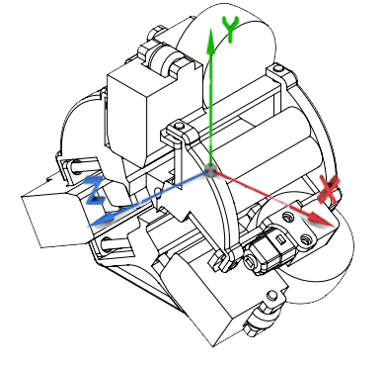
Variables de Control
Variables de Entrada | 𝜔_1 | Velocidad Angular del Motor 1
 | 𝜔_2 | Velocidad Angular del Motor 2
 | 𝜔_3 | Velocidad Angular del Motor 3
 |  |  | Vector unitario
Variables de Salida | x | Coordenada en X | 𝑖 ̂
 | y | Coordenada en eje y | 𝑗 ̂
 | z | Coordenada en Z | 𝑘 ̂
 | r | Vector Radial | 𝑟 ̂
 | 𝜃 | Grado de inclinacion en XY | 𝜃 ̂
 | 𝜑 | Angulo azimutal con respecto al plano Z | 𝜑 ̂

$$Vz$$
Ecuación que refleja la velocidad del robot en un plano recto
$$V_{z}=\frac{π∗R∗(ω_{1}+ω_{2}+ω_{3})}{180}$$

R (Radio de la rueda en mm) | 64

Comparison of linear velocities
 | Linear Velocity 10,10,15 |  | Linear Velocity 10,10,10
0 | -3.3676646174E-11 | 0 | 2.5440939257E-11
0.04 | 21.029553267 | 0.04 | 5.2650081936
0.08 | 28.52473495 | 0.08 | 15.896784171
0.12 | 35.181151158 | 0.12 | 29.382545527
0.16 | 35.100484347 | 0.16 | 31.075617822
0.2 | 34.780118722 | 0.2 | 31.635336436
0.24 | 34.605355346 | 0.24 | 32.095680334
0.28 | 34.487792381 | 0.28 | 32.445410366
0.32 | 34.365788458 | 0.32 | 32.548847486
0.36 | 34.259294715 | 0.36 | 32.737836098
0.4 | 34.144658665 | 0.4 | 32.927322775
0.44 | 34.078078773 | 0.44 | 32.955163147
0.48 | 34.106166112 | 0.48 | 32.977807305
0.52 | 34.063084097 | 0.52 | 33.072564901
0.56 | 33.959731122 | 0.56 | 33.097205582
0.6 | 33.960449641 | 0.6 | 33.033070391
0.64 | 33.908515917 | 0.64 | 33.122275903
0.68 | 33.867832266 | 0.65375 | 33.106137255
0.72 | 33.916483032 | 0.68 | 33.210782319
0.76 | 33.892076956 | 0.72 | 33.132392809
0.8 | 33.807359955 | 0.7575 | 33.180216652
0.84 | 33.805203972 | 0.76 | 33.160128437
0.88 | 33.78415195 | 0.8 | 33.229260786
0.92 | 33.774771819 | 0.84 | 33.149180996
0.96 | 33.79073819 | 0.88 | 33.159818476
0.9625 | 33.785939623 | 0.8825 | 33.160437712
1 | 33.743284088 | 0.92 | 33.260637461
1.04 | 33.726846022 | 0.96 | 33.2672615
1.08 | 33.719757912 | 1 | 33.174417397
1.12 | 33.704276227 | 1.04 | 33.227240807
1.16 | 33.750679591 | 1.08 | 33.275170297
1.165 | 33.751274236 | 1.12 | 33.208081464
1.2 | 33.710719972 | 1.16 | 33.267008793
1.24 | 33.64510675 | 1.2 | 33.332302747
1.2625 | 33.700107883 | 1.24 | 33.251421105
1.28 | 33.688167204 | 1.28 | 33.236295823
1.32 | 33.71420031 | 1.32 | 33.290698082
1.36 | 33.639605616 | 1.36 | 33.325864742
1.395 | 33.704368984 | 1.4 | 33.280902663
1.4 | 33.706757175 | 1.44 | 33.334655987
1.44 | 33.677768912 | 1.48 | 33.361252601
1.48 | 33.600763077 | 1.52 | 33.263081249
1.5075 | 33.674397572 | 1.56 | 33.292449318
1.52 | 33.655264009 | 1.6 | 33.370240262
1.545 | 33.659637428 | 1.64 | 33.348427121
1.56 | 33.649460907 | 1.68 | 33.335029072
1.6 | 33.632130033 | 1.72 | 33.354525344
1.64 | 33.655693585 | 1.76 | 33.351874828
1.64 | 33.655693585 | 1.8 | 33.295415425
1.68 | 33.632707723 | 1.84 | 33.364488112
...
Ecuacion Express | 20.106192983
w1 | 6
w2 | 6
w3 | 6

Validacion de ecuación
Linear displacement from center of mass
 | Center of mass
0 | 45.392917362
0.04 | 45.49397829
0.068411139725 | 45.804967084
0.08 | 45.997084899
0.12 | 46.950258464
0.16 | 48.413308412
0.2 | 50.429095952
0.24 | 53.029470795
0.28 | 56.245885082
0.32 | 60.104072212
0.34612590282 | 62.979555643
0.36 | 64.622401017
0.38235995817 | 67.441403309
0.4 | 69.814844933
0.44 | 75.687834745
0.46481818952 | 79.699510135
0.48 | 82.24417362
0.48239871414 | 82.646487624
0.50136600839 | 85.825897088
0.51308449156 | 87.789856008
0.52 | 88.94889724
0.52578082314 | 89.917475868
0.53770913857 | 91.915473725
0.56 | 95.649311691
0.56 | 95.649311691
0.57723953244 | 98.536309086
0.58825320677 | 100.38059989
0.6 | 102.34786952
0.60166091815 | 102.62596561
0.61624650442 | 105.06805471
0.62667064376 | 106.81333239
0.63905166927 | 108.8864138
0.64 | 109.04521421
0.65053906612 | 110.80968696
0.66423799263 | 113.10321085
0.67734194758 | 115.29717273
0.68 | 115.74217612
0.6910937758 | 117.59948028
0.705008941 | 119.9290543
0.71924645127 | 122.31266211
0.72 | 122.43885096
0.73304176498 | 124.62228624
0.74593596441 | 126.78102111
0.76 | 129.13555452
0.76012824186 | 129.15702177
0.77318687036 | 131.34318841
0.79651207139 | 135.24820227
0.8 | 135.83215567
0.80731404082 | 137.05666456
0.82888932777 | 140.66889364
...
Prueba con motores con la misma velocidad angular: 5 rpm |  |  |  |  | Prueba con motores con la misma velocidad angular: 10 rpm |  |  |  | Prueba con motores con la misma velocidad angular: 15 rpm |  |  |  | Prueba con motores con la misma velocidad angular: 20 rpm |  |  |  | Prueba con motores con la misma velocidad angular: 25 rpm |  |  |  | Prueba con motores con la misma velocidad angular: 30 rpm |  |  |  | Prueba con motores con la misma velocidad angular: 35 rpm |  |  |  |  | Prueba con motores con la misma velocidad angular: 40 rpm |  |  |  |  | Prueba con motores con la misma velocidad angular: 45 rpm |  |  |  |  | Prueba con motores con la misma velocidad angular: 50 rpm
Desplazamiento Lineal 5-5-5
 | Velocidad Angular promedio de 5 rpm
0 | 45.392848087
0.04 | 45.426854644
0.08 | 45.755023884
0.12 | 46.207282908
0.16 | 46.738964404
0.2 | 47.31899859
0.24 | 47.928634769
0.28 | 48.549733947
0.32 | 49.182034095
0.36 | 49.822984279
0.4 | 50.467649035
0.44 | 51.116845934
0.48 | 51.770822132
0.52 | 52.424270574
0.56 | 53.081205488
0.6 | 53.739614054
0.64 | 54.396909783
0.68 | 55.056830695
0.72 | 55.716700379
0.76 | 56.375460607
0.8 | 57.036445962
0.84 | 57.697150869
0.88 | 58.356422588
0.92 | 59.018630014
0.96 | 59.679516495
1 | 60.339279042
1.04 | 61.002242924
1.08 | 61.663031794
1.12 | 62.323963979
1.16 | 62.987216558
1.2 | 63.64810073
1.24 | 64.310172696
1.28 | 64.973227879
1.32 | 65.634673152
1.36 | 66.297262537
1.4 | 66.96057872
1.44 | 67.622354329
1.48 | 68.285513376
1.52 | 68.949156983
1.56 | 69.610805727
1.6 | 70.275004913
1.64 | 70.938565031
1.68 | 71.600408531
1.72 | 72.265607345
1.76 | 72.928605891
1.8 | 73.591481758
1.84 | 74.256606008
1.88 | 74.919837321
1.92 | 75.583455884
1.96 | 76.248323608
...
Centro de Masa en Z
 | Chasis con Varillas-1 Centro de posición de masa1 (mm) Sistema de coordenadas de ref.:
0 | 45.392860752
0.04 | 45.445754081
0.08 | 45.864950358
0.12 | 46.835798208
0.16 | 48.056089155
0.2 | 49.314750923
0.24 | 50.594663003
0.28 | 51.886509276
0.32 | 53.186987869
0.36 | 54.495743012
0.4 | 55.809525942
0.44 | 57.125858102
0.48 | 58.446031475
0.52 | 59.767742186
0.56 | 61.089760083
0.6 | 62.413761353
0.64 | 63.738299419
0.65375 | 64.193746178
0.68 | 65.062906022
0.72 | 66.388598828
0.7575 | 67.633328766
0.76 | 67.716229087
0.8 | 69.042675614
0.84 | 70.369396463
0.88 | 71.697890322
0.8825 | 71.780791416
0.92 | 73.026220272
0.96 | 74.354438164
1 | 75.683640469
1.04 | 77.014317196
1.08 | 78.343326492
1.12 | 79.672816058
1.16 | 81.003942287
1.2 | 82.335077126
1.24 | 83.665116567
1.28 | 84.997132905
1.32 | 86.328892942
1.36 | 87.66044438
1.4 | 88.992533053
1.44 | 90.325185969
1.48 | 91.657222763
1.52 | 92.989596093
1.56 | 94.32308574
1.6 | 95.656295639
1.64 | 96.989108638
1.68 | 98.323257972
1.72 | 99.65713482
1.76 | 100.99020028
1.8 | 102.32405855
1.84 | 103.65882258
...
Centro de Masa en Z
 | Chasis con Varillas-1 Centro de posición de masa1 (mm) Sistema de coordenadas de ref.:
0 | 45.392873422
0.04 | 45.460688467
0.08 | 45.899590194
0.12 | 46.78771684
0.16 | 48.176008573
0.2 | 50.079932615
0.24 | 52.036035581
0.28 | 54.006009241
0.32 | 55.982929585
0.36 | 57.965252736
0.4 | 59.950205515
0.44 | 61.937390936
0.4575 | 62.807325069
0.48 | 63.926130292
0.52 | 65.916334181
0.56 | 67.907696068
0.6 | 69.900141363
0.64 | 71.893150228
0.68 | 73.887143067
0.6925 | 74.511042608
0.72 | 75.88224527
0.76 | 77.877993622
0.8 | 79.87425874
0.819921875 | 80.868673112
0.84 | 81.87126781
0.88 | 83.869855568
0.92 | 85.868217068
0.96 | 87.866882188
0.9909375 | 89.413268182
1 | 89.866362104
1.04 | 91.866101075
1.08 | 93.866677001
1.12 | 95.867513381
1.16 | 97.868891912
1.1721614583 | 98.477234
1.2 | 99.87027071
1.24 | 101.87224914
1.28 | 103.87467985
1.32 | 105.87725381
1.3318703969 | 106.47191528
1.36 | 107.88019613
1.3639074008 | 108.07580826
1.4 | 109.88352606
1.4 | 109.88352606
1.44 | 111.88754554
1.48 | 113.89110656
1.52 | 115.89543093
1.5562643636 | 117.71274591
1.56 | 117.90011517
1.6 | 119.90417091
...
Centro de Masa en Z
 | Chasis con Varillas-1 Centro de posición de masa1 (mm) Sistema de coordenadas de ref.:
0 | 45.39288441
0.04 | 45.476559671
0.08 | 45.93610833
0.12 | 46.824075825
0.16 | 48.181743171
0.2 | 50.053388881
0.24 | 52.518187411
0.28 | 55.171360667
0.32 | 57.828416944
0.36 | 60.485854105
0.4 | 63.144700846
0.44 | 65.804406215
0.48 | 68.464601466
0.52 | 71.126322829
0.56 | 73.788068033
0.6 | 76.450960494
0.604375 | 76.742522439
0.64 | 79.115246608
0.6497265625 | 79.762748555
0.68 | 81.780040371
0.72 | 84.446610434
0.76 | 87.113793143
0.8 | 89.782117531
0.84 | 92.451235703
0.84735187531 | 92.941733044
0.87792087555 | 94.981950456
0.88 | 95.120750331
0.8925 | 95.955419118
0.92 | 97.791258553
0.96 | 100.46217908
1 | 103.13358355
1.0190625 | 104.40654548
1.04 | 105.80525057
1.0514807129 | 106.57196852
1.08 | 108.47707675
1.12 | 111.14971518
1.1359375 | 112.2143149
1.16 | 113.82215993
1.1666015625 | 114.26333642
1.2 | 116.49559721
1.24 | 119.16919853
1.28 | 121.84265184
1.32 | 124.51711307
1.3378515625 | 125.71029545
1.36 | 127.19120455
1.39175 | 129.31417168
1.4 | 129.86588757
1.4246875 | 131.51665025
1.44 | 132.54076765
1.4559790039 | 133.60919674
...
Centro de Masa en Z
 | Chasis con Varillas-1 Centro de posición de masa1 (mm) Sistema de coordenadas de ref.:
0 | 45.39288441
0.04 | 45.481779861
0.08 | 45.953625288
0.12 | 46.853839241
0.16 | 48.232079658
0.2 | 50.1423881
0.24 | 52.634864594
0.28 | 55.77923976
0.32 | 59.118135195
0.36 | 62.453158888
0.4 | 65.787522649
0.44 | 69.121299891
0.45342773437 | 70.240071126
0.48 | 72.454233363
0.52 | 75.787310051
0.53139483663 | 76.737114159
0.56 | 79.120947752
0.56 | 79.120947752
0.57342918456 | 80.240161677
0.6 | 82.455146663
0.60095958792 | 82.535165884
0.61404896682 | 83.626319933
0.64 | 85.790602087
0.64255612679 | 86.003926015
0.66400257057 | 87.792909842
0.67828428259 | 88.984360602
0.68 | 89.127500718
0.72 | 92.465564148
0.72 | 92.465564148
0.76 | 95.804595145
0.76844032093 | 96.50913455
0.7875543594 | 98.105051542
0.8 | 99.144207532
0.82978363223 | 101.63168082
0.84 | 102.48474756
0.86073527703 | 104.21689337
0.88 | 105.82618541
0.88587294338 | 106.3166214
0.8982563536 | 107.3512685
0.92 | 109.16777255
0.96 | 112.50971429
0.97987477014 | 114.17049401
0.99856434793 | 115.73237801
1 | 115.8523141
1.0251423905 | 117.95346383
1.04 | 119.19538781
1.0675239006 | 121.4955976
1.08 | 122.5387161
1.0920579209 | 123.54631927
1.117408237 | 125.66552121
...
Centro de Masa en Z
 | Chasis con Varillas-1 Centro de posición de masa1 (mm) Sistema de coordenadas de ref.:
0 | 45.392895396
0.04 | 45.487765141
0.08 | 45.977834212
0.12 | 46.917764426
0.16 | 48.353956082
0.2 | 50.337802353
0.24 | 52.916118275
0.28 | 56.121940219
0.32 | 59.992331248
0.36 | 64.006929441
0.4 | 68.018110103
0.44 | 72.02652829
0.48 | 76.032752899
0.4980887327 | 77.843926153
0.52 | 80.037564383
0.52140285721 | 80.178010791
0.53982905791 | 82.022715221
0.56 | 84.042251499
0.57339175406 | 85.383144365
0.58970880768 | 87.017415966
0.6 | 88.04833671
0.6 | 88.04833671
0.62504201252 | 90.556954435
0.64 | 92.055696612
0.64366210938 | 92.422590872
0.6569467926 | 93.754054859
0.68 | 96.064298662
0.68945407887 | 97.012014199
0.71804217822 | 99.877526778
0.72 | 100.07374361
0.73713094057 | 101.79127574
0.76 | 104.08436513
0.77418500304 | 105.50678084
0.79462653679 | 107.55667274
0.8 | 108.09558754
0.83139716411 | 111.24438079
0.84 | 112.10736252
0.85175412403 | 113.28615331
0.88 | 116.11951516
0.88895333666 | 117.01753197
0.90929204614 | 119.05784605
0.92 | 120.13233309
0.94595800035 | 122.73642402
0.96 | 124.14546095
0.96636700633 | 124.78412844
1 | 128.1589534
1.0176897436 | 129.93402274
1.031844599 | 131.35449931
1.04 | 132.17280549
1.0652798424 | 134.70993666
...
Centro de Masa en Z
 | Chasis con Varillas-1 Centro de posición de masa1 (mm) Sistema de coordenadas de ref.:
0 | 45.39290638
0.04 | 45.487308607
0.08 | 45.971208177
0.12 | 46.881274642
0.16 | 48.255740898
0.2 | 50.158425897
0.24 | 52.642626584
0.28 | 55.741890582
0.29549033918 | 57.113649473
0.31131440765 | 58.614753012
0.32 | 59.482789899
0.33281064291 | 60.819881095
0.36 | 63.915765046
0.37554857963 | 65.741580148
0.4 | 68.610451791
0.44 | 73.298804418
0.45051904696 | 74.53089663
0.48 | 77.981898478
0.50837290905 | 81.301277501
0.52 | 82.661190395
0.55462937413 | 86.711942951
0.56 | 87.340373638
0.56972443757 | 88.477846574
0.58729359656 | 90.533636532
0.6 | 92.020387803
0.64 | 96.701663977
0.6485377363 | 97.70077541
0.66425396729 | 99.540232663
0.67921446383 | 101.2913933
0.68 | 101.38330446
0.69352595096 | 102.96667644
0.71080184946 | 104.98898001
0.72 | 106.0657591
0.74083081295 | 108.50455261
0.76 | 110.74879969
0.76219950308 | 111.00627999
0.77635880418 | 112.66417872
0.78991775264 | 114.25182182
0.8 | 115.43229531
0.811484375 | 116.77694734
0.82847045898 | 118.76592131
0.84 | 120.11622699
0.86171221924 | 122.65858794
0.8795362019 | 124.74598158
0.88 | 124.80031482
0.90946309355 | 128.25089606
0.92 | 129.48503598
0.92259117186 | 129.78841491
0.94124895883 | 131.97363156
0.95839927999 | 133.98234847
...
Centro de Masa en Z
 | Chasis con Varillas-1 Centro de posición de masa1 (mm) Sistema de coordenadas de ref.:
0 | 45.392917362
0.04 | 45.491639226
0.08 | 45.989614058
0.12 | 46.936954628
0.16 | 48.388024393
0.2 | 50.39297898
0.22552277561 | 51.978146029
0.24 | 52.987156063
0.25421870253 | 54.057473521
0.28 | 56.202597929
0.290891445 | 57.189299781
0.30333630286 | 58.376056701
0.32 | 60.064853732
0.36 | 64.591038271
0.4 | 69.799134646
0.4149079706 | 71.800171825
0.44 | 75.164980008
0.47737272976 | 80.170026152
0.48 | 80.521687825
0.48805491702 | 81.599757287
0.5076033348 | 84.214452639
0.52 | 85.87293707
0.54060937558 | 88.629709768
0.5565955952 | 90.768403809
0.56 | 91.223924367
0.57177885785 | 92.799772113
0.59123668065 | 95.403147438
0.6 | 96.57556179
0.6151414948 | 98.601537673
0.64 | 101.92768307
0.64144980469 | 102.12169953
0.65629671084 | 104.10844665
0.67173030827 | 106.17385542
0.68 | 107.28050621
0.68394943982 | 107.80899129
0.69758893151 | 109.63435633
0.7088072453 | 111.13579349
0.72 | 112.6339242
0.72669621474 | 113.52999513
0.74881798929 | 116.49094809
0.76 | 117.98768021
0.76735477742 | 118.97196304
0.77928201154 | 120.56852769
0.79462677041 | 122.62250328
0.8 | 123.34176332
0.80728603364 | 124.31707025
0.8217488025 | 126.25311973
0.8377259806 | 128.39193177
0.84 | 128.69627516
0.84955088147 | 129.97494093
...
Centro de Masa en Z
 | Chasis con Varillas-1 Centro de posición de masa1 (mm) Sistema de coordenadas de ref.:
0 | 45.392917362
0.04 | 45.494187213
0.08 | 45.996959266
0.12 | 46.950303504
0.16 | 48.411887145
0.2 | 50.428272951
0.22696834022 | 52.116724535
0.24 | 53.031326516
0.26642278945 | 55.088138425
0.28 | 56.252695103
0.28840385151 | 57.010732011
0.30073525174 | 58.175200135
0.32 | 60.11908988
0.32594950162 | 60.750404927
0.33873795296 | 62.15735471
0.35050505755 | 63.51225047
0.36 | 64.647937278
0.36278413962 | 64.988148005
0.37614404252 | 66.666348613
0.4 | 69.850676767
0.42441551969 | 73.384938657
0.44 | 75.736960887
0.44694228386 | 76.785323354
0.48 | 81.772144484
0.50143193818 | 85.00129019
0.51663807394 | 87.292144623
0.52 | 87.798705841
0.53858627121 | 90.598372957
0.56 | 93.82383867
0.56204063353 | 94.131279736
0.57713287089 | 96.404344595
0.6 | 99.848535851
0.60891215978 | 101.19075625
0.64 | 105.87319577
0.64185312696 | 106.15226409
0.68 | 111.89785285
0.6815101266 | 112.12526501
0.70532703838 | 115.71265878
0.71732798098 | 117.52029749
0.72 | 117.92271167
0.73121343397 | 119.61180831
0.75510460555 | 123.21058174
0.76 | 123.94788797
0.76887290244 | 125.28448732
0.7822128075 | 127.29394782
0.79608699206 | 129.38381817
0.8 | 129.97326968
0.80680086901 | 130.99775043
0.82029308306 | 133.0302391
0.83415387616 | 135.11832359
...

Pendiente | 16.645 |  | Constante | 43.712 | Pendiente | 33.343 | Constante | 42.417 | Pendiente | 50.091 | Constante | 39.816 | Pendiente | 66.837 | Constante | 36.34 | Pendiente | 83.575 | Constante | 32.366 | Pendiente | 100.04 | Constante | 28.63 |  | Pendiente | 116.7 | Constante | 22.925 |  | Pendiente | 133.34 | Constante | 17.789 |  | Pendiente | 149.93 | Constante | 11.594 |  | Pendiente | 166.48 | Constante | 4.5864
Rpm | 5 |  |  |  | Rpm | 10 |  |  | Rpm | 15 |  |  | Rpm | 20 |  |  | Rpm | 25 |  |  | Rpm | 30 |  |  |  | Rpm | 35 |  |  |  | Rpm | 40 |  |  |  | Rpm | 45 |  |  |  | Rpm | 50
$$V_{z}=\frac{π∗R∗(ω_{1}+ω_{2}+ω_{3})}{180}$$

Vz | 16.76 |  |  | 210.162 | Vz | 33.51 |  | 375.847 | Vz | 50.27 |  | 540.726 | Vz | 67.02 |  | 704.71 | Vz | 83.78 |  |  | Vz | 100.53 |  |  |  | Vz | 117.29 |  |  |  | Vz | 134.04 |  |  |  | Vz | 150.80 |  |  |  | Vz | 167.55

Ajuste de la ecuacion

$$V_{z}=πR \left[\frac{ω_{1}+ω_{2}+ω_{3}}{180}+\frac{41 \sqrt{{(ω_{1}−ω_{2})}^{2}+{(ω_{1}−ω_{3})}^{2}+{(ω_{2}−ω_{3})}^{2}}}{5474}\right]$$

Vz ccon la ecuacion ajustada
 |  |  |  | Ajuste de constante para la ecuacion Z
Ratio of speed constant as a function of linear velocity
Relación de constantes con respecto a la velocidad lineal
RPM (IGUALADAS) | VZ | CONSTANTE
5 | 16.76 | 43.712 | 1
10 | 33.51 | 42.417 | 2
15 | 50.27 | 39.816 | 3
20 | 67.02 | 36.34 | 4
25 | 83.78 | 32.366 | 5
30 | 100.53 | 28.63 | 6
35 | 117.29 | 22.925 | 7
40 | 134.04 | 17.789 | 8
45 | 150.80 | 11.594 | 9
50 | 167.55 | 4.5864 | 10

Inclinacion de los grados
Todos los W iguales PERO uno va a direccion opuesta
$$αmin$$
$φ$prom
$ω$prom
$$ωmin$$
$$ωmax$$
$α$prom
$$αmax$$
$φ$prom
Desplazamiento lineal en X
 | Chasis con Varillas-1 Desplazamiento lineal en X (mm) Sistema de coordenadas de ref.:
0 | -0.0004125169723
0.04 | -0.00045638622373
0.08 | -0.00050274814895
0.12 | -0.00038245648877
0.16 | -0.00037148196767
0.2 | -0.0003804660388
0.24 | -0.00039010727897
0.28 | -0.00039675897344
0.32 | -0.0004008562644
0.36 | -0.00040329244109
0.4 | -0.00040471002742
0.44 | -0.00040551557858
0.48 | -0.00040595736257
0.5 | -0.00040609135519
0.5 | -0.00040609135519
0.5001 | -0.00037257573467
0.51299917836 | 0.12808185107
0.54 | 0.19552378867
0.58 | 0.2211335893
0.62 | 0.24086856786
0.66 | 0.25278935729
0.7 | 0.26212434567
0.74 | 0.26837730147
0.78 | 0.27360907014
0.82 | 0.27842001949
0.86 | 0.28269026135
0.9 | 0.28627892447
0.94 | 0.2900622491
0.98 | 0.29324877482
1.02 | 0.29627254979
1.06 | 0.29937492796
1.1 | 0.30214962425
1.14 | 0.30481564104
1.18 | 0.30745457003
1.22 | 0.30995405922
1.26 | 0.31233017318
1.3 | 0.31478277299
1.34 | 0.31698256122
1.38 | 0.31922522683
1.42 | 0.32140733508
1.46 | 0.32341450359
1.5 | 0.32553029685
1.54 | 0.32748205219
1.58 | 0.32938733839
1.62 | 0.331318409
1.66 | 0.33316960016
1.7 | 0.33493115006
1.74 | 0.33673324615
1.78 | 0.33848498633
1.82 | 0.34008950968
...
Desplazamiento lineal en Y
 | Chasis con Varillas-1 Desplazamiento lineal2 (mm) Sistema de coordenadas de ref.:
0 | -0.00016522421288
0.04 | -0.00032777323123
0.08 | -0.0002343843388
0.12 | -0.00035036960714
0.16 | -0.00034534955701
0.2 | -0.00032069436824
0.24 | -0.00030013861001
0.28 | -0.00028670894772
0.32 | -0.00027852341635
0.36 | -0.00027361604034
0.4 | -0.00027068798968
0.44 | -0.0002689456124
0.48 | -0.00026791191441
0.5 | -0.00026756615863
0.5 | -0.00026756615863
0.5001 | -0.00035144290453
0.51299917836 | -0.23816521256
0.54 | -0.38326103245
0.58 | -0.46694230176
0.62 | -0.53663021954
0.66 | -0.5805671956
0.7 | -0.61655777419
0.74 | -0.64009532593
0.78 | -0.65712324522
0.82 | -0.67178189483
0.86 | -0.68416750404
0.9 | -0.69076629016
0.94 | -0.7004681307
0.98 | -0.7059745418
1.02 | -0.71008306661
1.06 | -0.71661393265
1.1 | -0.72005176727
1.14 | -0.72352271488
1.18 | -0.72709383051
1.22 | -0.72990617269
1.26 | -0.73268898334
1.3 | -0.73592292488
1.34 | -0.73804168385
1.38 | -0.7404597361
1.42 | -0.74295413641
1.46 | -0.74445883818
1.5 | -0.74676490094
1.54 | -0.74858191414
1.58 | -0.74980410705
1.62 | -0.75194240073
1.66 | -0.75338440806
1.7 | -0.75443038546
1.74 | -0.75633353572
1.78 | -0.75754218918
1.82 | -0.75831522885
...
Velocidad angular
 | Chasis con Varillas-1 Velocidad angular3 (deg/sec) Sistema de coordenadas de ref.:
0 | 0
0.04 | 0.10554355786
0.08 | 0.015378353729
0.12 | 0.01425253218
0.16 | 0.0024509221175
0.2 | -0.0008404033444
0.24 | -0.0012043788314
0.28 | -0.00097674766158
0.32 | -0.00070282219135
0.36 | -0.00049395746726
0.4 | -0.00035318772402
0.44 | -0.00026380625617
0.48 | -0.00020843917288
0.5 | -0.00018942404388
0.5 | -0.00018942404388
0.5001 | -0.019406005605
0.51299917836 | 3.5658273581
0.54 | -0.059175912396
0.58 | -0.084962332222
0.62 | -0.028647382799
0.66 | -0.038194607886
0.7 | -0.0039228785731
0.74 | -0.003557357188
0.78 | -0.0031173809588
0.82 | -0.0027041628919
0.86 | -0.0025552427139
0.9 | -0.0025428057865
0.94 | -0.0022852334604
0.98 | -0.0020197172587
1.02 | -0.0022463663624
1.06 | -0.0014956314623
1.1 | -0.0024346972157
1.14 | -0.0016261816823
1.18 | -0.0016117516381
1.22 | -0.0024079870077
1.26 | -0.0013584778326
1.3 | -0.0019885882841
1.34 | -0.0014529340256
1.38 | -0.0016557626326
1.42 | -0.0013792250448
1.46 | -0.0015710737564
1.5 | -0.0014832971294
1.54 | -0.0011119601497
1.58 | -0.002057918632
1.62 | -0.00073098654735
1.66 | -0.0014545681171
1.7 | -0.0012449006849
1.74 | -0.00060654791417
1.78 | -0.0017904770277
1.82 | -0.00063063327857
...
Aceleracion Angular
 | Chasis con Varillas-1 Aceleración angular3 (deg/sec**2) Sistema de coordenadas de ref.:
0 | 214836.79842
0.04 | 4.1599685587
0.08 | 3.3321439314
0.12 | 0.47267347202
0.16 | 0.20532292454
0.2 | 0.037294865715
0.24 | 0.012081201963
0.28 | 0.011611049795
0.32 | 0.0085235207011
0.36 | 0.0056559460837
0.4 | 0.0035471627505
0.44 | 0.002181903506
0.48 | 0.0013244435124
0.5 | 0.0010321957725
0.5 | 6174.1736838
0.5001 | 5349.3347406
0.51299917836 | 441.08742474
0.54 | 9.2945443565
0.58 | 5.5383648291
0.62 | 8.5187351131
0.66 | 3.6988101842
0.7 | 0.91103348383
0.74 | 3.235494301
0.78 | 3.2621539441
0.82 | 1.0520672986
0.86 | 6.4312871243
0.9 | 2.5761689765
0.94 | 4.4684743717
0.98 | 0.076693907326
1.02 | 0.75338419119
1.06 | 0.86205228861
1.1 | 0.27041080626
1.14 | 1.0280693
1.18 | 0.41501223682
1.22 | 0.84042544664
1.26 | 1.7741444063
1.3 | 0.79805526412
1.34 | 0.61810893951
1.38 | 2.2392410868
1.42 | 0.85184087423
1.46 | 0.26689406082
1.5 | 1.7159094449
1.54 | 0.21022187026
1.58 | 0.098604617312
1.62 | 1.0280912399
1.66 | 0.20349966954
1.7 | 0.079337892359
1.74 | 0.45425912875
1.78 | 0.86078895761
1.82 | 1.1711136685
...
Coordenadas en X | Coordenadas en Y | Velocidad Angular de inclinacion | Aceleracion Angular |  |  |  |  |  |  | Rpm promedio | Xprom | Yprom | Xmax | Ymin |  |  |  |  |  |  |  |  | Promedio del angulo |  |  | Desviaciones
 |  |  |  | rpm | Coordenadas en X (mm) |  |  |  |  | 5 | 0.41803043503 | -0.84279913792 | 0.5601815203 | -1.0080410204 | 0.030979328901 | -0.084962332222 | 3.5658273581 | 2.2281870425 | 0.076693907326 | 9.2945443565 | -63.618475976 |  | Grados | -65.448638825 |  | 0.81355448571
 |  |  |  | 5 | Maximo | Minimo | Promedio | Desviacion |  | 10 | 0.56252888054 | -1.1898749627 | 0.65386581052 | -1.2280694416 | 0.0032975678951 | -0.25298149817 | 1.9691941203 | 39.671056263 | 0.34872298609 | 5906.1412889 | -64.696947344 |  | Radianes | -1.1422942384 |  | 0.01419920442
 |  |  |  |  | 0.5601815203 | -0.00050274814895 | 0.41803043503 | 0.13900529237 |  | 15 | 0.53002514572 | -1.1724106781 | 0.65386581052 | -1.3031818322 | 0.0032975678951 | -0.25298149817 | 1.9691941203 | 39.671056263 | 0.34872298609 | 5906.1412889 | -65.673155599
 |  |  |  |  |  |  |  |  |  | 20 | 0.53675869728 | -1.2073432251 | 0.69341125962 | -1.3531835193 | -0.013421033574 | -2.2456840619 | 2.0286416653 | 77.268681357 | 0.26425372555 | 5906.1412889 | -66.031103121
 |  |  |  |  | Desplazamiento lineal en Y |  |  |  |  | 25 | 0.5471548248 | -1.2676106376 | 0.68349045004 | -1.364958839 | -0.045245718617 | -2.420506884 | 2.391460192 | 103.84285386 | 0.43840070137 | 5906.1412889 | -66.652911923 |  | Error porcentual | 1%
 |  |  |  |  | Max | Min | Prom | Desv |  | 30 | 0.56547451598 | -1.2354011604 | 0.6685876796 | -1.3706071195 | 0.054627667953 | -2.7246730417 | 2.6378151935 | 120.07206993 | 0.81108310874 | 5906.1412889 | -65.405225993
 |  |  |  |  | -0.00016522421288 | -1.0080410204 | -0.84279913792 | 0.25058858495 |  | 35 | 0.57175398612 | -1.251141072 | 0.69152310938 | -1.3682628491 | 0.1341290707 | -2.5628634605 | 3.9151962045 | 144.30061367 | 1.2318336935 | 5906.1412889 | -65.44026165 |  | Promedio de la velocidad angular |  |  | Desviacion
 |  |  |  |  |  |  |  |  |  | 40 | 0.57361620616 | -1.2570691437 | 0.69374278921 | -1.377893397 | -0.03144060876 | -2.9794701028 | 4.1735681466 | 158.02308451 | 1.9388207648 | 5906.1412889 | -65.472199135 |  | Grados/s | -0.0038735455056 |  | 0.06694384338
 |  |  |  |  | Velocidad angular (omega) |  |  |  |  | 45 | 0.57195623249 | -1.2636068514 | 0.65873021659 | -1.3834668911 | -0.089197445417 | -3.1654171338 | 3.1325751385 | 160.12130713 | 2.4538179029 | 5906.1412889 | -65.646694723 |  | Radianes/s | -6.7606122799E-05 |  | 0.0011683904809
 |  |  |  |  | Max | Min | Promedio | Desv |  | 50 | 0.56779779175 | -1.266327096 | 0.66726524016 | -1.3831300613 | -0.085761852028 | -3.3793280677 | 3.3598056381 | 167.25882588 | 2.8390107133 | 5906.1412889 | -65.849412782
 |  |  |  |  | 3.5658273581 | -0.084962332222 | 0.030979328901 | 0.22358196761
 |  |  |  |  |  |  |  |  |  | Velocidad Angular en Radianes |  |  | Angulo prom( rad) |  |  |  |  |  |  |  |  |  | Conclusiones
 |  |  |  |  | Aceleracion angular del sistema |  |  |  | 1 | 0.5235987756 |  |  | -1.1103518709 |  |  |  |  |  |  |  |  |  | Los radianes(grados) planteados funcionan como coordenada angular inicial. Denotando que el sistema no inicia en una coordenada de 0. Sino que por el propio peso y geometria del robot se desvia hacia una coordenada -65.44 grados con respecto al centro de la tuberia
$$θ ≈en condiciones que las velocidades angulares son iguales tiende a −65.44 grados (−1.14 rad)$$
$$φ= \dot{Kφ}−1.14+e^{−t}$$
 |  |  |  |  | Max | Min | Promedio | Desv | 2 | 1.0471975512 |  |  | -1.1291747471
 |  |  |  |  | 9.2945443565 | 0.076693907326 | 2.2281870425 | 1.510371977 | 3 | 1.5707963268 |  |  | -1.1462127954
 |  |  |  |  |  |  |  |  | 4 | 2.0943951024 |  |  | -1.1524601582
Desplazamiento lineal en X
 | Chasis con Varillas-1 Desplazamiento lineal1 (mm) Sistema de coordenadas de ref.:
0 | -0.0004125169723
0.04 | -0.00037770426334
0.08 | -0.00038037495085
0.12 | -0.00038291121753
0.16 | -0.00039442522733
0.2 | -0.00039880996506
0.24 | -0.00039994614918
0.28 | -0.00040013683784
0.32 | -0.0004000497444
0.36 | -0.00039997712924
0.4 | -0.00040001978023
0.44 | -0.00040003195238
0.48 | -0.00040002295243
0.5 | -0.00040001326073
0.5 | -0.00040001326073
0.5001 | -0.00034085459393
0.52651829655 | 0.4345491516
0.54 | 0.36048486119
0.58 | 0.42316864318
0.62 | 0.46646911076
0.62777721008 | 0.46888053213
0.66 | 0.49434192763
0.7 | 0.50948277304
0.74 | 0.51954988943
0.78 | 0.52634227781
0.82 | 0.5311977519
0.86 | 0.53550004349
0.9 | 0.53920985176
0.94 | 0.54246273783
0.98 | 0.54542548799
1.02 | 0.54814934834
1.06 | 0.5506312301
1.1 | 0.55295320269
1.14 | 0.55508735955
1.14484375 | 0.55533833678
1.18 | 0.55711613959
1.22 | 0.55903354469
1.26 | 0.56091515759
1.2672916667 | 0.56126115199
1.2822916667 | 0.56186619318
1.3 | 0.56269162126
1.3151041667 | 0.56331497172
1.34 | 0.56438747299
1.38 | 0.56604574694
1.42 | 0.56764889948
1.4379166667 | 0.56842191727
1.46 | 0.56927670604
1.5 | 0.57261393842
1.54 | 0.57815204442
1.58 | 0.58495800945
...
Desplazamiento lineal en Y
 | Chasis con Varillas-1 Desplazamiento lineal2 (mm) Sistema de coordenadas de ref.:
0 | -0.00016522421288
0.04 | -0.00027773108064
0.08 | -0.00030429733716
0.12 | -0.00030438056809
0.16 | -0.00028169614557
0.2 | -0.0002724119758
0.24 | -0.00026950782553
0.28 | -0.00026857829214
0.32 | -0.00026828417253
0.36 | -0.00026817837696
0.4 | -0.00026809800691
0.44 | -0.00026805463083
0.48 | -0.0002680415163
0.5 | -0.00026804443317
0.5 | -0.00026804443317
0.5001 | -0.00035315528778
0.52651829655 | -0.56202589622
0.54 | -0.58011435199
0.58 | -0.63853861569
0.62 | -0.73920791581
0.62777721008 | -0.75734508534
0.66 | -0.82242181138
0.7 | -0.88371801788
0.74 | -0.9276659012
0.78 | -0.96089449705
0.82 | -0.98626671562
0.86 | -1.0080865522
0.9 | -1.0252217375
0.94 | -1.0390251438
0.98 | -1.050546212
1.02 | -1.0608801659
1.06 | -1.0691289405
1.1 | -1.0764468518
1.14 | -1.0833133634
1.14484375 | -1.0840816494
1.18 | -1.0897107151
1.22 | -1.0948386235
1.26 | -1.1006240099
1.2672916667 | -1.1015072491
1.2822916667 | -1.1031948863
1.3 | -1.1058816719
1.3151041667 | -1.1075157354
1.34 | -1.110576037
1.38 | -1.1154044224
1.42 | -1.1204626756
1.4379166667 | -1.1225924377
1.46 | -1.1250127398
1.5 | -1.1316756755
1.54 | -1.1392921664
1.58 | -1.1462634978
...
Velocidad angular
 | Chasis con Varillas-1 Velocidad angular3 (deg/sec) Sistema de coordenadas de ref.:
0 | 0
0.04 | 0.065151366065
0.08 | 0.019912010045
0.12 | 0.0049403433533
0.16 | 0.0015586622467
0.2 | 0.00057242302468
0.24 | 0.00017738394607
0.28 | 2.1114962547E-05
0.32 | -3.9377033492E-05
0.36 | -4.6170248022E-05
0.4 | -4.2817790849E-05
0.44 | -4.3362898665E-05
0.48 | -4.5259736865E-05
0.5 | -4.6370236838E-05
0.5 | -4.6370236838E-05
0.5001 | 0.0076421068758
0.52651829655 | 1.9691941203
0.54 | -0.25298149817
0.58 | -0.11105621912
0.62 | -0.0043610210007
0.62777721008 | -0.070285073858
0.66 | -0.0050925479266
0.7 | -0.025276819857
0.74 | -0.027639942712
0.78 | -0.017610179433
0.82 | -0.0087413720602
0.86 | -0.0075891214369
0.9 | -0.0064513117678
0.94 | -0.0058513561578
0.98 | -0.0056761577509
1.02 | -0.0054771768258
1.06 | -0.0049817963585
1.1 | -0.0041949666567
1.14 | -0.0037540550988
1.14484375 | -0.0038800632757
1.18 | -0.0034613459745
1.22 | -0.0031300293614
1.26 | -0.0032589874402
1.2672916667 | -0.0029375753201
1.2822916667 | -0.0024255883602
1.3 | -0.0024706707705
1.3151041667 | -0.0022934846099
1.34 | -0.0017588413521
1.38 | -0.0012798174122
1.42 | -0.00050368119835
1.4379166667 | -0.00017313543115
1.46 | 0.0010099336997
1.5 | 0.039148712224
1.54 | 0.045302321845
1.58 | 0.059218543802
...
Aceleracion Angular
 | Chasis con Varillas-1 Aceleración angular3 (deg/sec**2) Sistema de coordenadas de ref.:
0 | 97324.246877
0.04 | 3.0708567041
0.08 | 1.5709964755
0.12 | 0.14893642866
0.16 | 0.04851439716
0.2 | 0.017626103369
0.24 | 0.0066010746605
0.28 | 0.0024867168518
0.32 | 0.00093437271898
0.36 | 0.00014044779866
0.4 | 4.3963887086E-05
0.44 | 4.7067862504E-05
0.48 | 6.083473588E-05
0.5 | 6.2410477775E-05
0.5 | 5906.1412889
0.5001 | 3079.812688
0.52651829655 | 561.77631937
0.54 | 75.353415981
0.58 | 26.34744495
0.62 | 21.536501856
0.62777721008 | 25.124289286
0.66 | 16.077173315
0.7 | 16.446994028
0.74 | 12.592881789
0.78 | 1.4203534951
0.82 | 10.235282957
0.86 | 0.80989055316
0.9 | 1.1807191676
0.94 | 2.1891221633
0.98 | 3.5334325267
1.02 | 4.3066374265
1.06 | 1.8313085426
1.1 | 2.9233471814
1.14 | 2.2457464683
1.14484375 | 1.8592716361
1.18 | 0.34872298609
1.22 | 4.2600282224
1.26 | 0.39326709549
1.2672916667 | 4.909917967
1.2822916667 | 1.0217496793
1.3 | 2.6398160952
1.3151041667 | 1.7393926356
1.34 | 4.8620972273
1.38 | 1.5202315374
1.42 | 0.55654856137
1.4379166667 | 2.6518726475
1.46 | 2.6512234941
1.5 | 4.4620816029
1.54 | 1.2730587562
1.58 | 3.9795673461
...
 |  |  |  | rpm | Coordenadas en X |  |  |  | 5 | 2.617993878 |  |  | -1.1633127691
 |  |  |  | 10 | Maximo | Minimo | Promedio | Desviacion | 6 | 3.1415926536 |  |  | -1.1415365416
$$\dot{θ} ≈0 en bajas velocidades si todas las velocidades angulares son iguales$$
$\dot{θ}≈(ω_{1}−$ $ω_{2})+\left(ω_{1}−ω_{3}\right)−\left(ω_{2}−ω_{3}\right);$
 |  |  |  |  | 0.65386581052 | 0.36048486119 | 0.56252888054 | 0.042787996099 | 7 | 3.6651914292 |  |  | -1.1421480292 |  |  |  |  |  |  |  |  |  | La velocidad angular en el plano XY presenta un margen de desviación alto con un movimiento oscilatorio entre sus valores minimos y máximos pero con siempre tendencia a estar 0. Por ende, la cantidad que se tomara como condiciones ideales y practicas. Se tomara a 0.
 |  |  |  |  |  |  |  |  | 8 | 4.1887902048 |  |  | -1.1427054434
 |  |  |  |  | Desplazmianeto lineal en Y |  |  |  | 9 | 4.7123889804 |  |  | -1.145750966
 |  |  |  |  | Maximo | Minimo | Promedio | Desviacion | 10 | 5.235987756 |  |  | -1.1492890635
 |  |  |  |  | -0.00026804443317 | -1.2280694416 | -1.1898749627 | 0.12756324351

 |  |  |  |  | Velocidad angular
 |  |  |  |  | Maximo | Minimo | Promedio | Desviacion
 |  |  |  |  | 1.9691941203 | -0.25298149817 | 0.0032975678951 | 0.13992827891

Desplazamiento lineal en X
 | Chasis con Varillas-1 Desplazamiento lineal1 (mm) Sistema de coordenadas de ref.:
0 | -0.0004125169723
0.04 | -0.00037770426334
0.08 | -0.00038037495085
0.12 | -0.00038291121753
0.16 | -0.00039442522733
0.2 | -0.00039880996506
0.24 | -0.00039994614918
0.28 | -0.00040013683784
0.32 | -0.0004000497444
0.36 | -0.00039997712924
0.4 | -0.00040001978023
0.44 | -0.00040003195238
0.48 | -0.00040002295243
0.5 | -0.00040001326073
0.5 | -0.00040001326073
0.5001 | -0.00034108241038
0.52466411521 | 0.44268756917
0.54 | 0.34953246103
0.54870997711 | 0.3582401355
0.58 | 0.40983274206
0.62 | 0.4478552994
0.66 | 0.47283656624
0.7 | 0.48895667374
0.74 | 0.49926426792
0.78 | 0.50655842948
0.82 | 0.51248156453
0.86 | 0.51767412493
0.9 | 0.52228777634
0.94 | 0.52646498352
0.94 | 0.52646498352
0.98 | 0.53030744209
1.0075 | 0.53279778176
1.02 | 0.53389717621
1.06 | 0.53722342777
1.1 | 0.54038471485
1.14 | 0.54348391044
1.1732291667 | 0.54884390488
1.18 | 0.55076046318
1.19 | 0.55265906
1.22 | 0.56002734201
1.26 | 0.57064163751
1.3 | 0.58125827327
1.315 | 0.58582405012
1.34 | 0.59308129601
1.38 | 0.60360423311
1.42 | 0.6151446884
1.46 | 0.6256125427
1.5 | 0.63494665106
1.519375 | 0.65275419405
1.54 | 0.65098508979
...
Desplazamiento lineal en Y
 | Chasis con Varillas-1 Desplazamiento lineal2 (mm) Sistema de coordenadas de ref.:
0 | -0.00016522421288
0.04 | -0.00027773108064
0.08 | -0.00030429733716
0.12 | -0.00030438056809
0.16 | -0.00028169614557
0.2 | -0.0002724119758
0.24 | -0.00026950782553
0.28 | -0.00026857829214
0.32 | -0.00026828417253
0.36 | -0.00026817837696
0.4 | -0.00026809800691
0.44 | -0.00026805463083
0.48 | -0.0002680415163
0.5 | -0.00026804443317
0.5 | -0.00026804443317
0.5001 | -0.00035349576841
0.52466411521 | -0.5789727159
0.54 | -0.6626465091
0.54870997711 | -0.66816436323
0.58 | -0.69099472713
0.62 | -0.7668963052
0.66 | -0.84027994994
0.7 | -0.89606572848
0.74 | -0.93776159554
0.78 | -0.97033196335
0.82 | -0.99483612303
0.86 | -1.0145599329
0.9 | -1.0308495903
0.94 | -1.0443464181
0.94 | -1.0443464181
0.98 | -1.0558238167
1.0075 | -1.0631806008
1.02 | -1.0661159714
1.06 | -1.0753130605
1.1 | -1.0837180033
1.14 | -1.0918463579
1.1732291667 | -1.101135709
1.18 | -1.1039165561
1.19 | -1.1063561213
1.22 | -1.1144904722
1.26 | -1.1245396239
1.3 | -1.1328790018
1.315 | -1.1362744654
1.34 | -1.1419744773
1.38 | -1.1484654258
1.42 | -1.1565648141
1.46 | -1.1625376416
1.5 | -1.1668478691
1.519375 | -1.1883952461
1.54 | -1.1769624413
...
Velocidad angular
 | Chasis con Varillas-1 Velocidad angular3 (deg/sec) Sistema de coordenadas de ref.:
0 | 0
0.04 | 0.065151366065
0.08 | 0.019912010045
0.12 | 0.0049403433533
0.16 | 0.0015586622467
0.2 | 0.00057242302468
0.24 | 0.00017738394607
0.28 | 2.1114962547E-05
0.32 | -3.9377033492E-05
0.36 | -4.6170248022E-05
0.4 | -4.2817790849E-05
0.44 | -4.3362898665E-05
0.48 | -4.5259736865E-05
0.5 | -4.6370236838E-05
0.5 | -4.6370236838E-05
0.5001 | 0.0074826241242
0.52466411521 | 1.6589424033
0.54 | 0.0038168998082
0.54870997711 | -0.51450142258
0.58 | -0.0046680865601
0.62 | -0.043305915054
0.66 | -0.042641302156
0.7 | -0.034453163711
0.74 | -0.010669064392
0.78 | -0.007704268129
0.82 | -0.0064078740601
0.86 | -0.0059688044973
0.9 | -0.0049227663397
0.94 | -0.0037559499834
0.94 | -0.0037559499834
0.98 | -0.0029870356395
1.0075 | -0.0028174683098
1.02 | -0.0026014326683
1.06 | -0.0016331371721
1.1 | -0.00045844725834
1.14 | 0.0015662404834
1.1732291667 | 0.095996556231
1.18 | 0.08636922955
1.19 | 0.044367937159
1.22 | 0.13251706921
1.26 | 0.20040111821
1.3 | 0.18542839123
1.315 | 0.067508335184
1.34 | 0.26846579141
1.38 | 0.22333700445
1.42 | 0.32176611503
1.46 | 0.32554979236
1.5 | 0.34399468507
1.519375 | 0.0023578019125
1.54 | -0.019369804519
...
Aceleracion Angular
 | Chasis con Varillas-1 Aceleración angular3 (deg/sec**2) Sistema de coordenadas de ref.:
0 | 97324.246877
0.04 | 3.0708567041
0.08 | 1.5709964755
0.12 | 0.14893642866
0.16 | 0.04851439716
0.2 | 0.017626103369
0.24 | 0.0066010746605
0.28 | 0.0024867168518
0.32 | 0.00093437271898
0.36 | 0.00014044779866
0.4 | 4.3963887086E-05
0.44 | 4.7067862504E-05
0.48 | 6.083473588E-05
0.5 | 6.2410477775E-05
0.5 | 5906.1412889
0.5001 | 3111.6787144
0.52466411521 | 692.59844806
0.54 | 530.84109083
0.54870997711 | 91.063123205
0.58 | 31.617575054
0.62 | 15.205495174
0.66 | 15.716652054
0.7 | 3.7585120772
0.74 | 12.947510469
0.78 | 15.114159876
0.82 | 4.7032861579
0.86 | 5.5528955078
0.9 | 4.7739471468
0.94 | 0.21487398251
0.94 | 0.21487398251
0.98 | 8.6828336804
1.0075 | 4.1083696601
1.02 | 3.8958280423
1.06 | 3.6402321572
1.1 | 1.9618047894
1.14 | 1.8464025303
1.1732291667 | 4.7804443929
1.18 | 6.5132500936
1.19 | 5.333879354
1.22 | 4.5335078752
1.26 | 4.3074068932
1.3 | 7.9637901203
1.315 | 13.3159735
1.34 | 6.9036815431
1.38 | 6.8017941799
1.42 | 13.871331115
1.46 | 19.353251167
1.5 | 34.736379801
1.519375 | 104.31848337
1.54 | 13.590592076
...
 |  |  |  |  | Aceleracion Angular
 |  |  |  |  | Maximo | Minimo | Promedio | Desviacion
 |  |  |  |  | 5906.1412889 | 0.34872298609 | 39.671056263 | 370.59696148
 |  |  |  | rpm
 |  |  |  | 15 | Desplazamiento lineal en X
 |  |  |  |  | Max | Min | Promedio | Desv
 |  |  |  |  | 0.6637981177 | -0.0004125169723 | 0.53002514572 | 0.11460028388

 |  |  |  |  | Desplazamiento en eje Y
 |  |  |  |  | Max | Min | Promedio | Desv
 |  |  |  |  | -0.00016522421288 | -1.3031818322 | -1.1724106781 | 0.24847425114

 |  |  |  |  | Velocidad Angular
 |  |  |  |  | Max | Min | Promedio | Desv
 |  |  |  |  | 1.8661022723 | -1.0167525857 | -0.007297958367 | 0.32985923082

Velocidad angular
 | Chasis con Varillas-1 Velocidad angular3 (deg/sec) Sistema de coordenadas de ref.:
0 | 0
0.04 | 0.065151366065
0.08 | 0.019912010045
0.12 | 0.0049403433533
0.16 | 0.0015586622467
0.2 | 0.00057242302468
0.24 | 0.00017738394607
0.28 | 2.1114962547E-05
0.32 | -3.9377033492E-05
0.36 | -4.6170248022E-05
0.4 | -4.2817790849E-05
0.44 | -4.3362898665E-05
0.48 | -4.5259736865E-05
0.5 | -4.6370236838E-05
0.5 | -4.6370236838E-05
0.5001 | 0.0072653833895
0.5250257281 | 1.3462397252
0.54 | -0.029507150035
0.55443551371 | -1.5767434603
0.58 | 0.00065175682515
0.6047069299 | -0.086326624111
0.62 | -0.21938652461
0.625 | -0.16788464115
0.66 | -0.11020021992
0.7 | -0.04896638969
0.74 | -0.0086714179536
0.78 | -0.006456442399
0.82 | -0.0046238292241
0.86 | -0.0036508897494
0.88888688448 | -0.0024592110211
0.9 | -0.0025164485112
0.90329006709 | -0.002280578902
0.92166707628 | -0.0013348455688
0.94 | -0.00094535918765
0.95192431584 | -0.00018513675249
0.96640384221 | 0.00025424183798
0.98 | 0.0066771845247
0.99210166435 | 0.098436155065
1.0099141643 | 0.10145925166
1.02 | 0.020768357526
1.06 | 0.001921623624
1.0924804688 | 1.1690394189
1.1 | 1.8991907663
1.1080138417 | 0.0040257825588
1.14 | 0.00092949762001
1.18 | 0.0014338140142
1.22 | 0.3259130523
1.26 | 0.30605012849
1.3 | 0.0029247162519
1.3064145244 | 0.00076212012187
...
Aceleracion Angular
 | Chasis con Varillas-1 Aceleración angular3 (deg/sec**2) Sistema de coordenadas de ref.:
0 | 97324.246877
0.04 | 3.0708567041
0.08 | 1.5709964755
0.12 | 0.14893642866
0.16 | 0.04851439716
0.2 | 0.017626103369
0.24 | 0.0066010746605
0.28 | 0.0024867168518
0.32 | 0.00093437271898
0.36 | 0.00014044779866
0.4 | 4.3963887086E-05
0.44 | 4.7067862504E-05
0.48 | 6.083473588E-05
0.5 | 6.2410477775E-05
0.5 | 5906.1412889
0.5001 | 3138.6484405
0.5250257281 | 564.15883961
0.54 | 330.37824133
0.55443551371 | 215.6860287
0.58 | 38.71314282
0.6047069299 | 31.644578738
0.62 | 3.2546035138
0.625 | 14.858174651
0.66 | 11.685150004
0.7 | 9.8582375246
0.74 | 15.827416269
0.78 | 9.2767314402
0.82 | 4.2154666121
0.86 | 2.3831252813
0.88888688448 | 2.8644759547
0.9 | 1.8125944911
0.90329006709 | 5.466794131
0.92166707628 | 4.758235379
0.94 | 0.78190621948
0.95192431584 | 2.524508637
0.96640384221 | 5.280300354
0.98 | 3.9494464548
0.99210166435 | 12.509694825
1.0099141643 | 10.365248276
1.02 | 11.866597328
1.06 | 9.3979904618
1.0924804688 | 156.9028123
1.1 | 7.6317738288
1.1080138417 | 382.18156003
1.14 | 4.0165685295
1.18 | 7.386183562
1.22 | 14.443897774
1.26 | 31.230744169
1.3 | 1.8623421855
1.3064145244 | 6.9128756383
...
 |  |  |  |  | Aceleracion Angular
 |  |  |  |  | Max | Min | Promedio | Desv
 |  |  |  |  | 5906.1412889 | 0.21368230107 | 52.295099909 | 336.50700018
Desplazamiento lineal en X
 | Chasis con Varillas-1 Desplazamiento lineal1 (mm) Sistema de coordenadas de ref.:
0 | -0.0004125169723
0.04 | -0.00037770426334
0.08 | -0.00038037495085
0.12 | -0.00038291121753
0.16 | -0.00039442522733
0.2 | -0.00039880996506
0.24 | -0.00039994614918
0.28 | -0.00040013683784
0.32 | -0.0004000497444
0.36 | -0.00039997712924
0.4 | -0.00040001978023
0.44 | -0.00040003195238
0.48 | -0.00040002295243
0.5 | -0.00040001326073
0.5 | -0.00040001326073
0.5001 | -0.00034122956807
0.5250257281 | 0.4479227114
0.54 | 0.33501841418
0.55443551371 | 0.37974728139
0.58 | 0.43057616199
0.6047069299 | 0.4366326661
0.62 | 0.45029120127
0.625 | 0.45479771261
0.66 | 0.47307845581
0.7 | 0.48807670549
0.74 | 0.49758305639
0.78 | 0.50467527314
0.82 | 0.51079917789
0.86 | 0.51626887523
0.88888688448 | 0.51988221212
0.9 | 0.52123118847
0.90329006709 | 0.52160856556
0.92166707628 | 0.52371567489
0.94 | 0.525795197
0.95192431584 | 0.52710024581
0.96640384221 | 0.52868250379
0.98 | 0.53011021313
0.99210166435 | 0.53285285334
1.0099141643 | 0.53984480027
1.02 | 0.54175591215
1.06 | 0.55730028195
1.0924804688 | 0.57828761449
1.1 | 0.60531526802
1.1080138417 | 0.62584916178
1.14 | 0.62379339948
1.18 | 0.62096571332
1.22 | 0.62490292227
1.26 | 0.63198358334
1.3 | 0.6768889671
1.3064145244 | 0.67628869738
...
Desplazamiento lineal en Y
 | Chasis con Varillas-1 Desplazamiento lineal2 (mm) Sistema de coordenadas de ref.:
0 | -0.00016522421288
0.04 | -0.00027773108064
0.08 | -0.00030429733716
0.12 | -0.00030438056809
0.16 | -0.00028169614557
0.2 | -0.0002724119758
0.24 | -0.00026950782553
0.28 | -0.00026857829214
0.32 | -0.00026828417253
0.36 | -0.00026817837696
0.4 | -0.00026809800691
0.44 | -0.00026805463083
0.48 | -0.0002680415163
0.5 | -0.00026804443317
0.5 | -0.00026804443317
0.5001 | -0.00035375776294
0.5250257281 | -0.61041507893
0.54 | -0.70472278985
0.55443551371 | -0.75487565512
0.58 | -0.75563980966
0.6047069299 | -0.77989456044
0.62 | -0.8034888704
0.625 | -0.81143949554
0.66 | -0.8648873106
0.7 | -0.9150171765
0.74 | -0.9529594353
0.78 | -0.98243323081
0.82 | -1.0062527371
0.86 | -1.0253866157
0.88888688448 | -1.0373595142
0.9 | -1.0415968832
0.90329006709 | -1.0428257669
0.92166707628 | -1.0492278596
0.94 | -1.0553479294
0.95192431584 | -1.0591846592
0.96640384221 | -1.0638340958
0.98 | -1.0679047998
0.99210166435 | -1.0730415787
1.0099141643 | -1.0826411036
1.02 | -1.0849729087
1.06 | -1.1010167435
1.0924804688 | -1.1233784906
1.1 | -1.1599202034
1.1080138417 | -1.1856644363
1.14 | -1.1562953852
1.18 | -1.1344947357
1.22 | -1.1378979885
1.26 | -1.1425657706
1.3 | -1.190892368
1.3064145244 | -1.1846218934
...
 |  |  |  | rpm
 |  |  |  | 20 | Coordenada en X en mm
 |  |  |  |  | Max | Min | Promedio | Desv
 |  |  |  |  | 0.69341125962 | -0.0004125169723 | 0.53675869728 | 0.12266755043

 |  |  |  |  | Coordenada en Y en mm
 |  |  |  |  | Max | Min | Promedio | Desv
 |  |  |  |  | -0.00016522421288 | -1.3531835193 | -1.2073432251 | 0.27235663819

 |  |  |  |  | Velocidad Angular del chasis
 |  |  |  |  | Max | Min | Promedio | Desv
 |  |  |  |  | 2.0286416653 | -2.2456840619 | -0.013421033574 | 0.68809856609

 |  |  |  |  | Aceleracion Angular
 |  |  |  |  | Max | Min | Promedio | Desv
 |  |  |  |  | 5906.1412889 | 0.26425372555 | 77.268681357 | 358.72651181
Desplazamiento lineal en X
 | Chasis con Varillas-1 Desplazamiento lineal1 (mm) Sistema de coordenadas de ref.:
0 | -0.0004125169723
0.04 | -0.00037770426334
0.08 | -0.00038037495085
0.12
0.16
0.2
0.24
0.28
0.32
0.36
0.4
0.44
0.48
0.5
0.5
0.5001
0.52430150973
0.54
0.55964316055
0.58
0.62
0.62
0.65655951854
0.66
0.67317807715
0.69698910976
0.7
0.71890627368
0.74
0.76497384072
0.78
0.78694933729
0.82
0.82940282918
0.86
0.871875
0.8871081543
0.9
0.9177734375
0.94
0.9794606809
0.98
1.02
1.0322343411
1.06
1.1
1.1
1.14
1.18
1.2106622465
...
Desplazamiento lineal en Y
Velocidad angular
Aceleracion Angular
 |  |  |  | rpm
 |  |  |  | 25 | Desplazamiento lineal en X
 |  |  |  |  | Max | Min | Promedio | Desv
 |  |  |  |  | 0.68349045004 | -0.0004125169723 | 0.5471548248 | 0.11781966595

 |  |  |  |  | Coordenada en Y
 |  |  |  |  | Max | Min | Promedio | Desv
 |  |  |  |  | -0.00026804443317 | -1.364958839 | -1.2676106376 | 0.13107173855

 |  |  |  |  | Velocidad angular
 |  |  |  |  | Max | Min | Promedio | Desv
 |  |  |  |  | 2.391460192 | -2.420506884 | -0.045245718617 | 0.8411700637

 |  |  |  |  | Aceleracion Angular
 |  |  |  |  | Max | Min | Promedio | Desv
 |  |  |  |  | 5906.1412889 | 0.43840070137 | 103.84285386 | 348.78501236

Desplazamiento lineal en X
Desplazamiento lineal en Y
Velocidad angular
Aceleracion Angular
 |  |  |  | rpm | Coordenada en X
 |  |  |  | 30 | Max | Min | Promedio | Desv
 |  |  |  |  | 0.6685876796 | -0.00040001326073 | 0.56547451598 | 0.074009451429

 |  |  |  |  | Coordenada en Y
 |  |  |  |  | Max | Min | Promedio | Desv
 |  |  |  |  | -0.00026804443317 | -1.3706071195 | -1.2354011604 | 0.1648711924

 |  |  |  |  | Velocidad angular del sistema
 |  |  |  |  | Max | Min | Promedio | Desv
 |  |  |  |  | 2.6378151935 | -2.7246730417 | 0.054627667953 | 0.93140385485

 |  |  |  |  | Aceleracion Angular
 |  |  |  |  | Max | Min | Promedio | Desv
 |  |  |  |  | 5906.1412889 | 0.81108310874 | 120.07206993 | 466.95105147

Velocidad angular
Aceleracion Angular
Desplazamiento lineal en X
Desplazamiento lineal en Y
 |  |  |  | rpm | Coordenada en X
 |  |  |  | 35 | Max | Min | Promedio | Desv
 |  |  |  |  | 0.69152310938 | -0.00040001326073 | 0.57175398612 | 0.075665527762

 |  |  |  |  | Coordenada en Y
 |  |  |  |  | Max | Min | Promedio | Desv
 |  |  |  |  | -0.00026804443317 | -1.3682628491 | -1.251141072 | 0.15616200117

 |  |  |  |  | Velocidad Angular
 |  |  |  |  | Max | Min | Promedio | Desv
 |  |  |  |  | 3.9151962045 | -2.5628634605 | 0.1341290707 | 1.1801496239

 |  |  |  |  | Aceleracion Angular
 |  |  |  |  | Max | Min | Promedio | Desv
 |  |  |  |  | 5906.1412889 | 1.2318336935 | 144.30061367 | 453.47151367

Desplazamiento lineal en X
Desplazamiento lineal en Y
Velocidad angular
Aceleracion Angular
 |  |  |  | rpm | Coordenada en X
 |  |  |  | 40 | Max | Min | Promedio | Desviacion
 |  |  |  |  | 0.69374278921 | -0.00040001326073 | 0.57361620616 | 0.076581654181

 |  |  |  |  | Coordenada en Y
 |  |  |  |  | Max | Min | Promedio | Desviacion
 |  |  |  |  | -0.00026804443317 | -1.377893397 | -1.2570691437 | 0.15332204435

 |  |  |  |  | Velocidad Angular
 |  |  |  |  | Max | Min | Promedio | Desviacion
 |  |  |  |  | 4.1735681466 | -2.9794701028 | -0.03144060876 | 1.3636250957

 |  |  |  |  | Aceleracion Angular
 |  |  |  |  | Max | Min | Promedio | Desviacion
 |  |  |  |  | 5906.1412889 | 1.9388207648 | 158.02308451 | 459.20699515

Desplazamiento lineal en X
Desplazamiento lineal en Y
Velocidad angular
Aceleracion Angular
 |  |  |  |  | Coordenada en X
 |  |  |  | rpm | Max | Min | Promedio | Desv
 |  |  |  | 45 | 0.65873021659 | -0.00040001326073 | 0.57195623249 | 0.073455687264

 |  |  |  |  | Coordenada en Y
 |  |  |  |  | Max | Min | Promedio | Desv
 |  |  |  |  | -0.00026804443317 | -1.3834668911 | -1.2636068514 | 0.144499516

 |  |  |  |  | Velocidad angular
 |  |  |  |  | Max | Min | Promedio | Desv
 |  |  |  |  | 3.1325751385 | -3.1654171338 | -0.089197445417 | 1.4231948418

 |  |  |  |  | Aceleracion Angular
 |  |  |  |  | Max | Min | Promedio | Desv
 |  |  |  |  | 5906.1412889 | 2.4538179029 | 160.12130713 | 452.42092623

Desplazamiento lineal en X
Desplazamiento lineal en Y
Velocidad angular
Aceleracion Angular
 |  |  |  | rpm | Coordenada en X
 |  |  |  | 50 | Max | Min | Promedio | Desv
 |  |  |  |  | 0.66726524016 | -0.00040001326073 | 0.56779779175 | 0.0751314419

 |  |  |  |  | Coordenada en Y
 |  |  |  |  | Max | Min | Promedio | Desv
 |  |  |  |  | -0.00026804443317 | -1.3831300613 | -1.266327096 | 0.14296765239

 |  |  |  |  | Velocidad Angular
 |  |  |  |  | Max | Min | Promedio | Desv
 |  |  |  |  | 3.3598056381 | -3.3793280677 | -0.085761852028 | 1.5561182774

 |  |  |  |  | Aceleracion Angular
 |  |  |  |  | Max | Min | Promedio | Desv
 |  |  |  |  | 5906.1412889 | 2.8390107133 | 167.25882588 | 451.26876295

$$φmin$$
$φ$prom
Desplazamiento lineal en X
Desplazamiento lineal en Y
Velocidad angular
Aceleracion Angular
$$φmax$$
TODOS SON IGUALES EN EL MISMO SENTIDO |  |  |  |  |  |  |  |  |  |  | ECUACION PARA CONDICIONES QUE LOS MOTORES SON IGUALES |  |  |  |  |  |  |  |  |  |  |  |  |  |  |  | Grados en radianes |  |  | Usando Desplazamiento Angular |  |  |  | Grados a Radianes
 |  |  |  | 5 RPM | Coordenada en X |  |  |  |  |  | RPM | RAD/SEG | Xmax | Xmin | Xprom | Ymax | Ymin | Yprom | Wmax | Wmin | Wprom(grad/s) | Aprom(grad/s) |  |  |  |  | Fimax | Fimin | Fiprom | RPM | Tetamax | Tetamin | Tetaprom | RPM | Tetanax | Tetamin | Tetaprom
 |  |  |  |  | Max | Min | Promedio | Desviacion |  |  | 5 | 0.5235987756 | 0.62069996932 | -0.0004125169723 | 0.60671357445 | -0.00016522421288 | -0.70586464569 | -0.63111696982 | 0.0049966707424 | -0.95833468539 | -0.0077201659416 | 0.37197305633 | -0.015251571316 | 89.966515565 | -46.129419905 |  | -0.00026619013557 | 1.5702119132 | -0.80511025938 | 5 | 0.00024661374821 | -0.175604144 | -0.17394487359 | 5 | 4.3042218869E-06 | -0.003064870493 | -0.0030359107611
 |  |  |  |  | 0.62069996932 | -0.0004125169723 | 0.60671357445 | 0.055169575485 |  |  | 10 | 1.0471975512 | 0.62709147628 | -0.0004125169723 | 0.60956318316 | -0.00016522421288 | -0.71570828103 | -0.61853531943 | 0.0085330498811 | -1.1458535718 | -0.01561961667 | 1.8140507748 | -0.015096122672 | 89.9669761 | -45.418579125 |  | -0.00026347704491 | 1.570219951 | -0.79270374731 | 10 | 0.00024661374821 | -0.19487517893 | -0.16169695298 | 10 | 4.3042218869E-06 | -0.0034012135028 | -0.0028221442199
 |  |  |  |  |  |  |  |  |  |  | 15 | 1.5707963268 | 1.0883259054 | -0.0004125169723 | 0.5976789382 | -0.00016522421288 | -0.79412205948 | -0.67219586283 | 0.0055893230485 | -8.3256179403 | -0.058234724741 | 3.3254085828 | -0.0086983595186 | 89.970236969 | -48.358295507 |  | -0.00015181501312 | 1.5702768639 | -0.84401147725 | 15 | 0.00024661374821 | -0.22628617888 | -0.1752415899 | 15 | 4.3042218869E-06 | -0.0039494388732 | -0.0030585427302
 |  |  |  |  | Coordenada en Y |  |  |  |  |  | 20 | 2.0943951024 | 1.11808555 | -0.0004125169723 | 0.59678254212 | -0.00016522421288 | -0.83017809598 | -0.70148673703 | 0.24511714668 | -10.552072213 | -0.072360263847 | 5.4185473725 | -0.0084668386981 | 89.971529628 | -49.610871163 |  | -0.00014777421252 | 1.5702994251 | -0.86587304658 | 20 | 0.00024661374821 | -0.32206385714 | -0.23333391991 | 20 | 4.3042218869E-06 | -0.0056210747088 | -0.004072445159
 |  |  |  |  | Max | Min | Promedio | Desviacion |  |  | 25 | 2.617993878 | 0.63454550096 | -0.0004125169723 | 0.59219754207 | -0.00016522421288 | -0.89899767076 | -0.7318862987 | 1.4714394907 | -1.5386178101 | -0.044757693398 | 15.222261492 | -0.014918788082 | 89.973709076 | -51.022337584 |  | -0.00026038197245 | 1.5703374636 | -0.89050778291 | 25 | 0.00024661374821 | -0.37276158574 | -0.24862579695 | 25 | 4.3042218869E-06 | -0.0065059169961 | -0.0043393387622
 |  |  |  |  | -0.00016522421288 | -0.70586464569 | -0.63111696982 | 0.094258335948 |  |  | 30 | 3.1415926536 | 0.64361279019 | -0.0004125169723 | 0.59451176142 | -0.00016522421288 | -0.95173276532 | -0.75351253154 | 1.3022089517 | -2.0258833457 | -0.11282582037 | 37.867690499 | -0.014708610531 | 89.975165844 | -51.727011193 |  | -0.00025671368215 | 1.570362889 | -0.90280665754 | 30 | 0.00024661374821 | -0.46786363529 | -0.30600776225 | 30 | 4.3042218869E-06 | -0.0081657608861 | -0.0053408429879
 |  |  |  |  |  |  |  |  |  |  | 35 | 3.6651914292 | 1.165945453 | -0.0004125169723 | 0.58845910229 | -0.00016522421288 | -0.95260662335 | -0.75804457666 | 2.0111515955 | -14.079316007 | -0.23761948886 | 57.308774078 | -0.0081192906444 | 89.975188625 | -52.178324523 |  | -0.00014170835467 | 1.5703632866 | -0.9106835611 | 35 | 0.00024661374821 | -0.60268285292 | -0.38452757333 | 35 | 4.3042218869E-06 | -0.010518800129 | -0.0067112722193
 |  |  |  |  | Velocidad Angular |  |  |  |  |  | 40 | 4.1887902048 | 0.67015778902 | -0.0004125169723 | 0.59599562833 | -0.00016522421288 | -0.95081925855 | -0.78863109318 | 1.8502010641 | -4.3914912721 | -0.14405490553 | 73.270457362 | -0.01412600142 | 89.975141984 | -52.920404881 |  | -0.00024654523493 | 1.5703624726 | -0.92363530666 | 40 | 0.00024661374821 | -0.63668600933 | -0.41719547862 | 40 | 4.3042218869E-06 | -0.011112267164 | -0.0072814347263
 |  |  |  |  | Max | Min | Promedio | Desviacion |  |  | 45 | 4.7123889804 | 1.1933985231 | -0.0004125169723 | 0.60420192725 | -0.00016522421288 | -0.96079361314 | -0.79665935314 | 2.644711971 | -16.833491608 | -0.23936750503 | 73.270457362 | -0.0079325135972 | 89.975400045 | -52.822613627 |  | -0.00013844848023 | 1.5703669766 | -0.92192852729 | 45 | 0.00024661374821 | -0.66516399903 | -0.44131241951 | 45 | 4.3042218869E-06 | -0.011609301849 | -0.0077023547503
 |  |  |  |  | 0.0049966707424 | -0.95833468539 | -0.0077201659416 | 0.085369355326 |  |  | 50 | 5.235987756 | 0.70703687005 | -0.0004125169723 | 0.60515376636 | -0.00016522421288 | -0.96871820041 | -0.80299684199 | 2.4253611366 | -4.9258350391 | -0.24294990556 | 99.062158474 | -0.013389188457 | 89.975601284 | -52.997622461 |  | -0.00023368542274 | 1.5703704889 | -0.92498300767 | 50 | 0.00024661374821 | -0.7693723881 | -0.49811663766 | 50 | 4.3042218869E-06 | -0.013428081346 | -0.0086937753861
 |  |  |  |  |  |  |  |  |  | Promedios |  |  |  |  | 0.59912579657 | -0.00016522421288 | -0.87295412137 | -0.72550655843 |  |  |  |  | -0.012070728494 | 89.972546512 | -50.318547997 | Promedios | -0.00021067395533 | 1.570317173 | -0.87822433737
 |  |  |  |  | Aceleracion Angular |  |  |  |  |  |  |  |  |  |  |  |  |  |  |  | Wprom(Rad/s) | Aprom(Rad/s^2)
 |  |  |  |  | Max | Min | Promedio | Desviacion |  |  |  |  |  |  |  |  |  |  |  |  | -0.00013474231448 | 0.0064921545616
 |  |  |  |  | 97324.246877 | 0.018851526583 | 0.37197305633 | 0.98852750467 |  |  |  |  |  |  |  |  |  |  |  |  | -0.0002726137388 | 0.031661158819
 |  |  |  |  |  |  |  |  |  |  |  |  |  |  |  |  |  |  |  |  | -0.0010163876857 | 0.058039328744
 |  |  |  | RPM |  |  |  |  |  |  |  |  |  |  |  |  |  |  |  |  | -0.0012629248517 | 0.094571492326
Desplazamiento lineal en X
Desplazamiento lineal en Y
Velocidad angular
Aceleracion Angular
 |  |  |  | 10 | Coordenada en X |  |  |  |  |  |  |  |  |  |  |  |  |  |  |  | -0.00078116911539 | 0.26567858264
 |  |  |  |  | Max | Min | Promedio | Desviacion |  |  |  |  |  |  |  |  |  |  |  |  | -0.0019691820467 | 0.66091587933
 |  |  |  |  | 0.62709147628 | -0.0004125169723 | 0.60956318316 | 0.046725656284 |  |  |  |  |  |  |  |  |  |  |  |  | -0.0041472424476 | 1.0002267979
 |  |  |  |  |  |  |  |  |  |  |  |  |  |  |  |  |  |  |  |  | -0.0025142324051 | 1.2788107254
 |  |  |  |  | Coordenada en Y |  |  |  |  |  |  |  |  |  |  |  |  |  |  |  | -0.004177751085 | 1.2788107254
Input variables as a function of resulting Degrees
 |  |  |  |  | Max | Min | Promedio | Desviacion |  |  |  |  |  |  |  |  |  |  |  |  | -0.0042402757694 | 1.7289608295
Relacion de la entrada con la W de salida
Relación entrada con aceleración angular
Constante del motor con
 |  |  |  |  | -0.00016522421288 | -0.71570828103 | -0.61853531943 | 0.075407787031

 |  |  |  |  | Velocidad Angular
 |  |  |  |  | Max | Min | Promedio | Desviacion
 |  |  |  |  | 0.0085330498811 | -1.1458535718 | -0.01561961667 | 0.084082852914

 |  |  |  |  | Aceleracion Angular
 |  |  |  |  | Max | Min | Promedio | Desviacion
 |  |  |  |  | 97324.246877 | 0.17891061679 | 1.8140507748 | 1.3798898319

Comparison of angular velocities
 |  |  |  | RPM
 |  |  |  | 15 | Coordenada en X
 |  |  |  |  | Max | Min | Promedio | Desviacion
 |  |  |  |  | 1.0883259054 | -0.0004125169723 | 0.5976789382 | 0.051027176411

 |  |  |  |  | Coordenada en Y
 |  |  |  |  | Max | Min | Promedio | Desviacion
 |  |  |  |  | -0.00016522421288 | -0.79412205948 | -0.67219586283 | 0.095361795852
$$θ=−0.0013ω −0.0015$$
 |  |  |  |  |  |  |  |  |  |  |  |  |  |  |  |  |  |  |  |  |  |  |  |  |  |  |  |  |  | -0.0083
 |  |  |  |  | Velocidad Angular
 |  |  |  |  | Max | Min | Promedio | Desviacion
$$donde ω= .\frac{ω_{1}+ω_{2}+ω_{3}}{3}$$
 |  |  |  |  | 0.0055893230485 | -8.3256179403 | -0.058234724741 | 0.54266356486

$$Para ajustar a cambios bruscos$$
$$θ=−0.0015ω\left(1−e^{−\frac{1}{2}t}\right)$$
$$\dot{\dot{θ}=−0.00075ωe^{−\frac{1}{2}t}}$$
 |  |  |  |  | Aceleracion Angular
 |  |  |  |  | Max | Min | Promedio | Desviacion
 |  |  |  |  | 105775.22129 | 0.28882201261 | 3.3254085828 | 11.241596135

 |  |  |  | RPM
 |  |  |  | 20 | Coordenada en X
 |  |  |  |  | Max | Min | Promedio | Desviacion
 |  |  |  |  | 1.11808555 | -0.0004125169723 | 0.59678254212 | 0.046555571522

 |  |  |  |  | Coordenada en Y
 |  |  |  |  | Max | Min | Promedio | Desviacion
 |  |  |  |  | -0.00016522421288 | -0.83017809598 | -0.70148673703 | 0.099688475482

 |  |  |  |  | Velocidad Angular
 |  |  |  |  | Max | Min | Promedio | Desviacion
 |  |  |  |  | 0.24511714668 | -10.552072213 | -0.072360263847 | 0.59409928301

 |  |  |  |  | Aceleracion Angular
 |  |  |  |  | Max | Min | Promedio | Desviacion
 |  |  |  |  | 111267.96644 | 0.41300207009 | 5.4185473725 | 20.046500119

 |  |  |  | RPM
 |  |  |  | 25 | Coordenada en X
 |  |  |  |  | Max | Min | Promedio | Desviacion
 |  |  |  |  | 0.63454550096 | -0.0004125169723 | 0.59219754207 | 0.038165276475

 |  |  |  |  | Coordenada en Y
 |  |  |  |  | Max | Min | Promedio | Desviacion
 |  |  |  |  | -0.00016522421288 | -0.89899767076 | -0.7318862987 | 0.10720780935

 |  |  |  |  | Velocidad Angular
 |  |  |  |  | Max | Min | Promedio | Desviacion
 |  |  |  |  | 1.4714394907 | -1.5386178101 | -0.044757693398 | 0.24203846972

 |  |  |  |  | Aceleracion Angular
 |  |  |  |  | Max | Min | Promedio | Desviacion
 |  |  |  |  | 97324.246877 | 0.46219684333 | 15.222261492 | 43.405326329

 |  |  |  | RPM
 |  |  |  | 30 | Coordenada en X
 |  |  |  |  | Max | Min | Promedio | Desviacion
 |  |  |  |  | 0.64361279019 | -0.0004125169723 | 0.59451176142 | 0.040348088107

 |  |  |  |  | Coordenada en Y
 |  |  |  |  | Max | Min | Promedio | Desviacion
 |  |  |  |  | -0.00016522421288 | -0.95173276532 | -0.75351253154 | 0.1175164664

 |  |  |  |  | Velocidad Angular
 |  |  |  |  | Max | Min | Promedio | Desviacion
 |  |  |  |  | 1.3022089517 | -2.0258833457 | -0.11282582037 | 0.39226554358

 |  |  |  |  | Aceleracion Angular
 |  |  |  |  | Max | Min | Promedio | Desviacion
 |  |  |  |  | 97324.246877 | 0.18139491498 | 37.867690499 | 98.992168507

 |  |  |  | RPM
 |  |  |  | 35 | Coordenada en X
 |  |  |  |  | Max | Min | Promedio | Desviacion
 |  |  |  |  | 1.165945453 | -0.0004125169723 | 0.58845910229 | 0.058596685272

 |  |  |  |  | Coordenada en Y
 |  |  |  |  | Max | Min | Promedio | Desviacion
 |  |  |  |  | -0.00016522421288 | -0.95260662335 | -0.75804457666 | 0.11541061706

 |  |  |  |  | Velocidad Angular
 |  |  |  |  | Max | Min | Promedio | Desviacion
 |  |  |  |  | 2.0111515955 | -14.079316007 | -0.23761948886 | 1.007126823

 |  |  |  |  | Aceleracion Angular
 |  |  |  |  | Max | Min | Promedio | Desviacion
 |  |  |  |  | 97324.246877 | 0.83229425641 | 57.308774078 | 117.65908986

 |  |  |  | RPM
 |  |  |  | 40 | Coordenada en X
 |  |  |  |  | Max | Min | Promedio | Desviacion
 |  |  |  |  | 0.67015778902 | -0.0004125169723 | 0.59599562833 | 0.048469263917

 |  |  |  |  | Coordenada en Y
 |  |  |  |  | Max | Min | Promedio | Desviacion
 |  |  |  |  | -0.00016522421288 | -0.95081925855 | -0.78863109318 | 0.11419490165

 |  |  |  |  | Velocidad Angular
 |  |  |  |  | Max | Min | Promedio | Desviacion
 |  |  |  |  | 1.8502010641 | -4.3914912721 | -0.14405490553 | 0.64845647478

 |  |  |  |  | Aceleracion Angular
 |  |  |  |  | Max | Min | Promedio | Desviacion
 |  |  |  |  | 97324.246877 | 1.6176116993 | 73.270457362 | 125.73736732

 |  |  |  | RPM
 |  |  |  | 45 | Coordenada en X
 |  |  |  |  | Max | Min | Promedio | Desviacion
 |  |  |  |  | 1.1933985231 | -0.0004125169723 | 0.60420192725 | 0.060042437096

 |  |  |  |  | Coordenada en Y
 |  |  |  |  | Max | Min | Promedio | Desviacion
 |  |  |  |  | -0.00016522421288 | -0.96079361314 | -0.79665935314 | 0.11111685734

 |  |  |  |  | Velocidad Angular
 |  |  |  |  | Max | Min | Promedio | Desviacion
 |  |  |  |  | 2.644711971 | -16.833491608 | -0.23936750503 | 1.326070399

 |  |  |  |  | Aceleracion Angular
 |  |  |  |  | Max | Min | Promedio | Desviacion
 |  |  |  |  | 1017213.4898 | 1.1497884118 | 104.30843845 | 201.71338233

 |  |  |  | RPM
 |  |  |  | 50 | Coordenada en X
 |  |  |  |  | Max | Min | Promedio | Desviacion
 |  |  |  |  | 0.70703687005 | -0.0004125169723 | 0.60515376636 | 0.051303491375

 |  |  |  |  | Coordenada en Y
 |  |  |  |  | Max | Min | Promedio | Desviacion
 |  |  |  |  | -0.00016522421288 | -0.96871820041 | -0.80299684199 | 0.10491059819

 |  |  |  |  | Velocidad Angular
 |  |  |  |  | Max | Min | Promedio | Desviacion
 |  |  |  |  | 2.4253611366 | -4.9258350391 | -0.24294990556 | 0.9611038826

 |  |  |  |  | Aceleracion Angular
 |  |  |  |  | Max | Min | Promedio | Desviacion
 |  |  |  |  | 97324.246877 | 1.3240650731 | 99.062158474 | 142.58618345

Coordenada Angular usando Euler
Degree and time ratio of motors at 10 rpm
Condiciones Iniciales
Coordenada Angular - Prueba 0-0-0
 |  |  |  |  |  | Max | Min | Promedio | Desv
 |  |  |  |  |  | 0.00024661374821 | -0.25113920274 | -0.22003402913 | 0.019753664122

 |  |  |  |  |  | Siendo en condiciones sin velocidades
 |  |  |  |  |  | El robot estaria inclinado a
 |  |  |  |  |  | -0.2141

Coordenada Angular - Prueba 10-10-0
W3 apagado |  |  |  |  |  | Max | Min |  |  |  |  | Max | Min |  |  | Max | Min | Max | Min |  | max | min
 | Angulo final | -0.19 |  |  |  | -0.092764060854 | -0.1808934792 |  |  |  |  | -0.1359273029 | -0.19052638299 |  |  | -0.15067480965 | -0.21805513278 | -0.14866342728 | -0.26878399278 |  | -0.13827590791 | -0.68790339417
Angulo Psi Prueba 5-5-0
Prueba 15-15-0
Prueba 20-20-0
Prueba 25-25-0
Prueba 50-50-0

W2 Apagado |  |  |  |  |  |  |  |  |  |  |  |  |  |  |  |  |  |  |  |  | Max | Min
 |  | max | min |  |  |  | Max | Min |  |  |  |  | Max | Min |  | Max | Min |  | Max | Min | -0.18433601537 | -0.90795459923
 |  | -0.15474729757 | -0.19320891751 |  |  |  | -0.1610287955 | -0.37656300861 |  |  |  |  | -0.16687126859 | -0.57196940155 |  | -0.16966723032 | -0.65093943594 |  | -0.17575224073 | -0.72669057357
Prueba 5-0-5
Prueba 10-0-10
Prueba 15-0-15
Prueba 20-0-20
Angulo Psi
Prueba 50-0-50

W1 | Apagado

 |  | Max | Min |  |  |  | Max | Min |  |  |  |  | Max | Min |  | Max | Min |  | Max | Min |  | Max | Min
 |  | -0.16005256761 | -0.18506778899 |  |  |  | -0.12719886769 | -0.2256997766 |  |  |  |  | -0.14000603969 | -0.27392355861 |  | -0.13817323839 | -0.35288048717 |  | -0.12681343178 | -0.4021602668 |  | -0.1281811563 | -0.70843255415
Prueba 0-5-5
Prueba 0-10-10
Prueba 0-15-15
Prueba 0-25-25
Prueba 0-50-50
Prueba 0-20-20

Valores de Entrada |  |  | MATRIZ DE ROTACION | Coordenada Angular |  | Angulo según suma de fasores |  |  |  | Angulo inicial | -0.25114 | Con respecto 90
W1 | W2 | W3 |  | Max | Min | Angulo | Magnitud |  | COSENO INVERSO | 89.74886
0 | 0 | 0 |  | 0.00024661374821 | -0.25113920274 | 0 | 0 | 0 | 104.54493457
W2 APAGADO
5 | 5 | 0 |  | 0.00247 | -0.19 | 30 | 5 |  | 100.9527842
W3 APAGADO
W1 APAGADO
10 | 10 | 0 |  | -0.092764060854 | -0.1808934792 | 30 | 10 |  | 100.42180676
15 | 15 | 0 |  | -0.1359273029 | -0.19052638299 | 30 | 15 |  | 100.98350489
20 | 20 | 0 |  | -0.15067480965 | -0.21805513278 | 30 | 20 |  | 102.59482722
25 | 25 | 0 |  | -0.14866342728 | -0.26878399278 | 30 | 25 |  | 105.59192015
50 | 50 | 0 |  | -0.13827590791 | -0.68790339417 | 30 | 50 |  | 133.46437264
5 | 0 | 5 |  | -0.15474729757 | -0.19320891751 | 150 | 5 |  | 101.1401125
10 | 0 | 10 |  | -0.1610287955 | -0.37656300861 | 150 | 10 |  | 112.1209493
15 | 0 | 15 |  | -0.16687126859 | -0.57196940155 | 150 | 15 |  | 124.88767261
20 | 0 | 20 |  | -0.16966723032 | -0.65093943594 | 150 | 20 |  | 130.61246882
25 | 0 | 25 |  | -0.17575224073 | -0.72669057357 | 150 | 25 |  | 136.6096659
50 | 0 | 50 |  | -0.18433601537 | -0.90795459923 | 150 | 50 |  | 155.22420517
0 | 5 | 5 |  | -0.16005256761 | -0.18506778899 | 270 | 5 |  | 100.66508467
0 | 10 | 10 |  | -0.12719886769 | -0.2256997766 | 270 | 10 |  | 103.04403095
0 | 15 | 15 |  | -0.14000603969 | -0.27392355861 | 270 | 15 |  | 105.89787556
0 | 20 | 20 |  | -0.13817323839 | -0.35288048717 | 270 | 20 |  | 110.66360013
0 | 25 | 25 |  | -0.12681343178 | -0.4021602668 | 270 | 25 |  | 113.71329683
Comparación de pendientes al apagar los dos motores
0 | 50 | 50 |  | -0.1281811563 | -0.70843255415 | 270 | 50 |  | 135.10752631
Grados de Orientacion de las llantas |  |  |  |  |  |  |  |  |  |  |  |  | Pendientes
$$ω=ω_{1 }\text{ ∠}θ+ω_{2}\text{ ∠}θ+ ω_{3}\text{ ∠}θ$$
90 | 330 | 210 |  |  | Relacion Angulo-Magnitud |  |  |  |  |  |  |  | -0.0045 | -0.002 | -0.002
 |  |  |  |  |  |  |  |  |  |  |  | Promedio | -0.0028333333333
RPM a Rad/S | 5 RPM | Grados/s
W1 | 0.5235987756 | 30
W2 | 0.5235987756 | 30
W3 | 0.5235987756 | 30
RPM | GRADOS/S | Rad/s
0 | 0 | 0
5 | 30 | 0.5235987756
10 | 60 | 1.0471975512
15 | 90 | 1.5707963268
20 | 120 | 2.0943951024
25 | 150 | 2.617993878
50 | 300 | 5.235987756

Ecuaciones Dinámicas
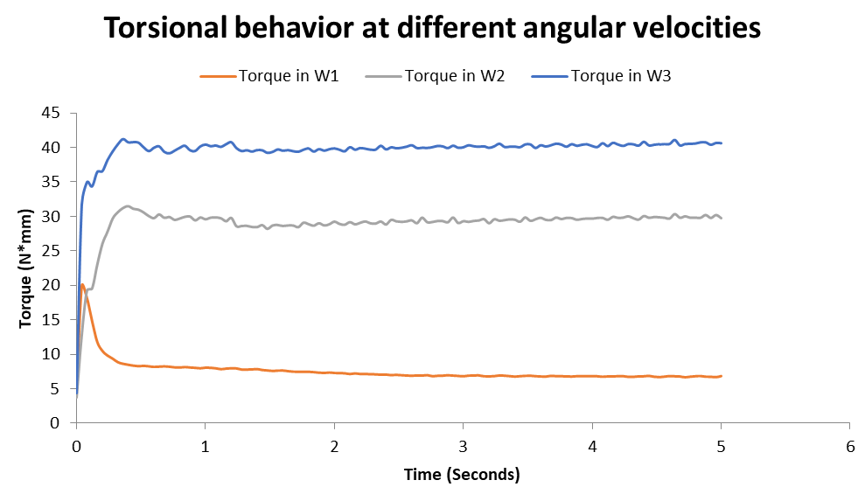
Datos requeridos | Torque 1 | Torque 2 | Torque 3 | Ff1 | Ff2 | Ff3
TODOS LOS RPM SON LOS MISMOS Y VAN EN EL MISMO SENTIDO
Rpm
5
 | Torsion en W1 |  |  |  | Torsion en W2 |  |  |  | Torsion en W3 |  |  |  | Friccion en F1 |  |  |  | Friccion en F2 |  |  |  | Friccion en F3
 | Max | Min | Promedio | Desviacion | Max | Min | Promedio | Desviacion | Max | Min | Promedio | Desviacion | Max | Min | Promedio | Desviacion | Max | Min | Promedio | Desviacion | Max | Min | Promedio | Desviacion
 | 25.078646421 | 1.50519355 | 18.518254122 | 2.6910517039 | 11.149186455 | 3.7629577613 | 9.4738759009 | 1.0288421925 | 15.4850942 | 3.9845498767 | 6.0985562014 | 1.6649848915 | 0.055702852986 | -0.88143367722 | -0.61648929361 | 0.097154464242 | 0.42783516314 | -0.35963567404 | 0.33144162889 | 0.081536504411 | 0.74579911194 | -0.13934601893 | 0.21095149541 | 0.071837832254

Rpm
10
 | Torsion en W1 |  |  |  | Torsion en W2 |  |  |  | Torsion en W3 |  |  |  | Friccion en F1 |  |  |  | Friccion en F2 |  |  |  | Friccion en F3
 | Max | Min | Promedio | Desviacion | Max | Min | Promedio | Desviacion | Max | Min | Promedio | Desviacion | Max | Min | Promedio | Desviacion | Max | Min | Promedio | Desviacion | Max | Min | Promedio | Desviacion
 | 24.810591255 | 2.2892269067 | 19.421517051 | 2.3771705542 | 12.395893502 | 3.7790429463 | 10.264523143 | 1.4736641438 | 18.352630569 | 3.8499019136 | 5.7442543794 | 1.3035947977 | 0.074442639277 | -0.92992749447 | -0.64512338353 | 0.088320617615 | 0.46294657899 | -0.12123861013 | 0.36324232152 | 0.058631768639 | 1.1881620619 | -0.61687791131 | 0.19969314309 | 0.10319835613

Rpm
15
 | Torsion en W1 |  |  |  | Torsion en W2 |  |  |  | Torsion en W3 |  |  |  | Friccion en F1 |  |  |  | Friccion en F2 |  |  |  | Friccion en F3
 | Max | Min | Promedio | Desviacion | Max | Min | Promedio | Desviacion | Max | Min | Promedio | Desviacion | Max | Min | Promedio | Desviacion | Max | Min | Promedio | Desviacion | Max | Min | Promedio | Desviacion
 | 25.380935211 | 1.7312771869 | 17.241355603 | 3.3806236819 | 14.683291974 | 3.7910157147 | 8.5453807543 | 2.205224227 | 17.725568774 | 2.1143379686 | 4.9759994117 | 1.6916372757 | 0.022550748729 | -0.85795453022 | -0.57347615686 | 0.11483320739 | 0.5944197452 | -0.4782413446 | 0.3087820629 | 0.095323258454 | 0.47601551027 | -0.87609414077 | 0.17287065502 | 0.088853140394

Rpm
20
 | Torsion en W1 |  |  |  | Torsion en W2 |  |  |  | Torsion en W3 |  |  |  | Friccion en F1 |  |  |  | Friccion en F2 |  |  |  | Friccion en F3
 | Max | Min | Promedio | Desviacion | Max | Min | Promedio | Desviacion | Max | Min | Promedio | Desviacion | Max | Min | Promedio | Desviacion | Max | Min | Promedio | Desviacion | Max | Min | Promedio | Desviacion
 | 33.707216375 | 2.6604192236 | 16.150179301 | 4.0098086671 | 31.616498437 | 2.1640570714 | 7.9233571177 | 3.2237542449 | 18.675076967 | 0.67410811097 | 4.4160939381 | 1.7551117153 | 0.078512359694 | -1.1059644413 | -0.53530877373 | 0.13921089266 | 0.58918235857 | -1.0239000634 | 0.28481793406 | 0.12620177191 | 0.47056952736 | -0.62617887728 | 0.15436163698 | 0.076405725428

Rpm
25
 | Torsion en W1 |  |  |  | Torsion en W2 |  |  |  | Torsion en W3 |  |  |  | Friccion en F1 |  |  |  | Friccion en F2 |  |  |  | Friccion en F3
 | Max | Min | Promedio | Desviacion | Max | Min | Promedio | Desviacion | Max | Min | Promedio | Desviacion | Max | Min | Promedio | Desviacion | Max | Min | Promedio | Desviacion | Max | Min | Promedio | Desviacion
 | 28.15648886 | 2.7329496977 | 15.042655754 | 4.3034321145 | 15.117623002 | 0.0055142015934 | 7.1505216619 | 3.2758257717 | 13.515879115 | 0.005511394853 | 3.9960039484 | 1.7164087554 | 0.089320413481 | -0.94173212216 | -0.50063015978 | 0.14682006839 | 0.85476835226 | -0.1222020946 | 0.26795229446 | 0.11732524919 | 0.47408683062 | -0.44998131924 | 0.14531110986 | 0.06794535422

Rpm
30
 | Torsion en W1 |  |  |  | Torsion en W2 |  |  |  | Torsion en W3 |  |  |  | Friccion en F1 |  |  |  | Friccion en F2 |  |  |  | Friccion en F3
 | Max | Min | Promedio | Desviacion | Max | Min | Promedio | Desviacion | Max | Min | Promedio | Desviacion | Max | Min | Promedio | Desviacion | Max | Min | Promedio | Desviacion | Max | Min | Promedio | Desviacion
 | 28.114894184 | 2.1553948303 | 14.547975578 | 4.5229907801 | 16.030988897 | 0.11310555644 | 6.9151766579 | 3.5043106011 | 10.439617648 | 0.0057415461052 | 3.7861520457 | 1.9756178739 | 0.072457014958 | -0.93882315015 | -0.48140797441 | 0.15528241927 | 0.56071989795 | -0.12252325608 | 0.25513096271 | 0.12380590556 | 0.88777764185 | -1.8566032803 | 0.13619794415 | 0.14318052002

Rpm
35
 | Torsion en W1 |  |  |  | Torsion en W2 |  |  |  | Torsion en W3 |  |  |  | Friccion en F1 |  |  |  | Friccion en F2 |  |  |  | Friccion en F3
 | Max | Min | Promedio | Desviacion | Max | Min | Promedio | Desviacion | Max | Min | Promedio | Desviacion | Max | Min | Promedio | Desviacion | Max | Min | Promedio | Desviacion | Max | Min | Promedio | Desviacion
 | 31.225033763 | 2.664364814 | 14.426321581 | 4.5476160118 | 47.214241374 | 0.0072152260722 | 6.8808448578 | 4.6310355576 | 53.586892132 | 0.01082464129 | 4.1972119452 | 4.2105788121 | 0.10202000349 | -1.0222035636 | -0.4775133731 | 0.15678255717 | 0.54089612605 | -1.5434770584 | 0.23606902817 | 0.18208777649 | 0.5765123828 | -1.7650938042 | 0.13174061152 | 0.16636940058

Rpm
40
 | Torsion en W1 |  |  |  | Torsion en W2 |  |  |  | Torsion en W3 |  |  |  | Friccion en F1 |  |  |  | Friccion en F2 |  |  |  | Friccion en F3
 | Max | Min | Promedio | Desviacion | Max | Min | Promedio | Desviacion | Max | Min | Promedio | Desviacion | Max | Min | Promedio | Desviacion | Max | Min | Promedio | Desviacion | Max | Min | Promedio | Desviacion
 | 28.205080941 | 4.9389150209 | 13.28892553 | 4.3584253073 | 46.616426829 | 0.0087167059625 | 6.2234420694 | 4.6807599807 | 33.16644834 | 0.013928791075 | 3.6791437597 | 2.946119917 | -0.028338691608 | -0.93766620904 | -0.43782660876 | 0.15107663368 | 0.6308446459 | -1.5497202802 | 0.21513000836 | 0.17958293307 | 0.38191354804 | -1.1114588609 | 0.11868260963 | 0.11536580297

Rpm
45
 | Torsion en W1 |  |  |  | Torsion en W2 |  |  |  | Torsion en W3 |  |  |  | Friccion en F1 |  |  |  | Friccion en F2 |  |  |  | Friccion en F3
 | Max | Min | Promedio | Desviacion | Max | Min | Promedio | Desviacion | Max | Min | Promedio | Desviacion | Max | Min | Promedio | Desviacion | Max | Min | Promedio | Desviacion | Max | Min | Promedio | Desviacion
 | 30.575225374 | 4.9446693416 | 13.19061342 | 4.3092136763 | 53.561710854 | 0.0049268210847 | 6.4094916266 | 5.4418734225 | 65.378410869 | 0.00047666518333 | 3.7156919465 | 4.9751414727 | -0.030116804169 | -1.0022438849 | -0.4363179258 | 0.14761156908 | 0.82750602653 | -1.7777576464 | 0.21440369954 | 0.22153773415 | 1.2110818472 | -2.1535166211 | 0.1184728058 | 0.21175693279

Rpm
50
 | Torsion en W1 |  |  |  | Torsion en W2 |  |  |  | Torsion en W3 |  |  |  | Friccion en F1 |  |  |  | Friccion en F2 |  |  |  | Friccion en F3
 | Max | Min | Promedio | Desviacion | Max | Min | Promedio | Desviacion | Max | Min | Promedio | Desviacion | Max | Min | Promedio | Desviacion | Max | Min | Promedio | Desviacion | Max | Min | Promedio | Desviacion
 | 26.607383553 | 4.9504234437 | 12.943078693 | 4.1794438872 | 56.059327684 | 0.0023505168235 | 6.305186605 | 4.9811229725 | 40.713425583 | 0.012533283026 | 3.5261462503 | 3.6156563686 | 0.054710145877 | -0.88524734095 | -0.42961361866 | 0.14317222862 | 0.88053353876 | -1.8677173109 | 0.23755278437 | 0.21348910884 | 0.55768680876 | -1.3731787913 | 0.11211375212 | 0.14583709209

Tabla de Valores |  | Torsion en W1 |  |  |  | Torsion en W2 |  |  |  | Torsion en W3 |  |  |  | Friccion en F1 |  |  |  | Friccion en F2 |  |  |  | Friccion en F3
RPM | Rad/s | Max | Min | Promedio | Desviacion | Max | Min | Promedio | Desviacion | Max | Min | Promedio | Desviacion | Max | Min | Promedio | Desviacion | Max | Min | Promedio | Desviacion | Max | Min | Promedio | Desviacion
5 | 0.5235987756 | 25.078646421 | 1.50519355 | 18.518254122 | 2.6910517039 | 11.149186455 | 3.7629577613 | 9.4738759009 | 1.0288421925 | 15.4850942 | 3.9845498767 | 6.0985562014 | 1.6649848915 | 0.055702852986 | -0.88143367722 | -0.61648929361 | 0.097154464242 | 0.42783516314 | -0.35963567404 | 0.33144162889 | 0.081536504411 | 0.74579911194 | -0.13934601893 | 0.21095149541 | 0.071837832254
10 | 1.0471975512 | 24.810591255 | 2.2892269067 | 19.421517051 | 2.3771705542 | 12.395893502 | 3.7790429463 | 10.264523143 | 1.4736641438 | 18.352630569 | 3.8499019136 | 5.7442543794 | 1.3035947977 | 0.074442639277 | -0.92992749447 | -0.64512338353 | 0.088320617615 | 0.46294657899 | -0.12123861013 | 0.36324232152 | 0.058631768639 | 1.1881620619 | -0.61687791131 | 0.19969314309 | 0.10319835613
15 | 1.5707963268 | 25.380935211 | 1.7312771869 | 17.241355603 | 3.3806236819 | 14.683291974 | 3.7910157147 | 8.5453807543 | 2.205224227 | 17.725568774 | 2.1143379686 | 4.9759994117 | 1.6916372757 | 0.022550748729 | -0.85795453022 | -0.57347615686 | 0.11483320739 | 0.5944197452 | -0.4782413446 | 0.3087820629 | 0.095323258454 | 0.47601551027 | -0.87609414077 | 0.17287065502 | 0.088853140394
20 | 2.0943951024 | 33.707216375 | 2.6604192236 | 16.150179301 | 4.0098086671 | 31.616498437 | 2.1640570714 | 7.9233571177 | 3.2237542449 | 18.675076967 | 0.67410811097 | 4.4160939381 | 1.7551117153 | 0.078512359694 | -1.1059644413 | -0.53530877373 | 0.13921089266 | 0.58918235857 | -1.0239000634 | 0.28481793406 | 0.12620177191 | 0.47056952736 | -0.62617887728 | 0.15436163698 | 0.076405725428
25 | 2.617993878 | 28.15648886 | 2.7329496977 | 15.042655754 | 4.3034321145 | 15.117623002 | 0.0055142015934 | 7.1505216619 | 3.2758257717 | 13.515879115 | 0.005511394853 | 3.9960039484 | 1.7164087554 | 0.089320413481 | -0.94173212216 | -0.50063015978 | 0.14682006839 | 0.85476835226 | -0.1222020946 | 0.26795229446 | 0.11732524919 | 0.47408683062 | -0.44998131924 | 0.14531110986 | 0.06794535422
30 | 3.1415926536 | 28.114894184 | 2.1553948303 | 14.547975578 | 4.5229907801 | 16.030988897 | 0.11310555644 | 6.9151766579 | 3.5043106011 | 10.439617648 | 0.0057415461052 | 3.7861520457 | 1.9756178739 | 0.072457014958 | -0.93882315015 | -0.48140797441 | 0.15528241927 | 0.56071989795 | -0.12252325608 | 0.25513096271 | 0.12380590556 | 0.88777764185 | -1.8566032803 | 0.13619794415 | 0.14318052002
35 | 3.6651914292 | 31.225033763 | 2.664364814 | 14.426321581 | 4.5476160118 | 47.214241374 | 0.0072152260722 | 6.8808448578 | 4.6310355576 | 53.586892132 | 0.01082464129 | 4.1972119452 | 4.2105788121 | 0.10202000349 | -1.0222035636 | -0.4775133731 | 0.15678255717 | 0.54089612605 | -1.5434770584 | 0.23606902817 | 0.18208777649 | 0.5765123828 | -1.7650938042 | 0.13174061152 | 0.16636940058
40 | 4.1887902048 | 28.205080941 | 4.9389150209 | 13.28892553 | 4.3584253073 | 46.616426829 | 0.0087167059625 | 6.2234420694 | 4.6807599807 | 33.16644834 | 0.013928791075 | 3.6791437597 | 2.946119917 | -0.028338691608 | -0.93766620904 | -0.43782660876 | 0.15107663368 | 0.6308446459 | -1.5497202802 | 0.21513000836 | 0.17958293307 | 0.38191354804 | -1.1114588609 | 0.11868260963 | 0.11536580297
45 | 4.7123889804 | 30.575225374 | 4.9446693416 | 13.19061342 | 4.3092136763 | 53.561710854 | 0.0049268210847 | 6.4094916266 | 5.4418734225 | 65.378410869 | 0.00047666518333 | 3.7156919465 | 4.9751414727 | -0.030116804169 | -1.0022438849 | -0.4363179258 | 0.14761156908 | 0.82750602653 | -1.7777576464 | 0.21440369954 | 0.22153773415 | 1.2110818472 | -2.1535166211 | 0.1184728058 | 0.21175693279
50 | 5.235987756 | 26.607383553 | 4.9504234437 | 12.943078693 | 4.1794438872 | 56.059327684 | 0.0023505168235 | 6.305186605 | 4.9811229725 | 40.713425583 | 0.012533283026 | 3.5261462503 | 3.6156563686 | 0.054710145877 | -0.88524734095 | -0.42961361866 | 0.14317222862 | 0.88053353876 | -1.8677173109 | 0.23755278437 | 0.21348910884 | 0.55768680876 | -1.3731787913 | 0.11211375212 | 0.14583709209
Torque vs W3
Torque vs W1
Torque vs W2
Average torque per motor

$$Desglose de la ecuación de torque unicamente en torque w1$$
$$τ_{1}=\left(1.8108 x {10}^{−6}\right)m_{r}{∗r}^{2}∗ω^{2}−μ∗k∗∆x∗ω+20.565$$
$$Desglose de la ecuación de torque unicamente en torque w2$$
$$τ_{2}=\left(1.7039 x {10}^{−6}\right)m_{r}{∗r}^{2}∗ω^{2}−\left(μ∗k∗∆x−\frac{1}{2}∗M∗g\right)∗ω+11.007$$
$$Desglose de la ecuación de torque unicamente en torque w3$$
$$τ_{3}=\left(1.4961x {10}^{−6}\right)m_{r}{∗r}^{2}∗ω^{2}−\left(μ∗k∗∆x−\frac{1}{2}∗M∗g\right)∗ω+6.824$$

mr(g) | 99.61
r(mm)0 | 32
miu | 0.15
k(N/mm) | 20
$$\sum_{i=1}^{3}{τ_{i}= τ\text{∠}θ}$$
Delta x | 2.185

Torsion en W1 |  |  |  | Torsion en W2 |  |  |  | Torsion en W3
Max | Min | Promedio | Desviacion | Max | Min | Promedio | Desviacion | Max | Min | Promedio | Desviacion
25.078646421 | 1.50519355 | 18.518254122 | 2.6910517039 | 11.149186455 | 3.7629577613 | 9.4738759009 | 1.0288421925 | 15.4850942 | 3.9845498767 | 6.0985562014 | 1.6649848915
24.810591255 | 2.2892269067 | 19.421517051 | 2.3771705542 | 12.395893502 | 3.7790429463 | 10.264523143 | 1.4736641438 | 18.352630569 | 3.8499019136 | 5.7442543794 | 1.3035947977
25.380935211 | 1.7312771869 | 17.241355603 | 3.3806236819 | 14.683291974 | 3.7910157147 | 8.5453807543 | 2.205224227 | 17.725568774 | 2.1143379686 | 4.9759994117 | 1.6916372757
33.707216375 | 2.6604192236 | 16.150179301 | 4.0098086671 | 31.616498437 | 2.1640570714 | 7.9233571177 | 3.2237542449 | 18.675076967 | 0.67410811097 | 4.4160939381 | 1.7551117153
28.15648886 | 2.7329496977 | 15.042655754 | 4.3034321145 | 15.117623002 | 0.0055142015934 | 7.1505216619 | 3.2758257717 | 13.515879115 | 0.005511394853 | 3.9960039484 | 1.7164087554
28.114894184 | 2.1553948303 | 14.547975578 | 4.5229907801 | 16.030988897 | 0.11310555644 | 6.9151766579 | 3.5043106011 | 10.439617648 | 0.0057415461052 | 3.7861520457 | 1.9756178739
31.225033763 | 2.664364814 | 14.426321581 | 4.5476160118 | 47.214241374 | 0.0072152260722 | 6.8808448578 | 4.6310355576 | 53.586892132 | 0.01082464129 | 4.1972119452 | 4.2105788121
28.205080941 | 4.9389150209 | 13.28892553 | 4.3584253073 | 46.616426829 | 0.0087167059625 | 6.2234420694 | 4.6807599807 | 33.16644834 | 0.013928791075 | 3.6791437597 | 2.946119917
30.575225374 | 4.9446693416 | 13.19061342 | 4.3092136763 | 53.561710854 | 0.0049268210847 | 6.4094916266 | 5.4418734225 | 65.378410869 | 0.00047666518333 | 3.7156919465 | 4.9751414727
26.607383553 | 4.9504234437 | 12.943078693 | 4.1794438872 | 56.059327684 | 0.0023505168235 | 6.305186605 | 4.9811229725 | 40.713425583 | 0.012533283026 | 3.5261462503 | 3.6156563686

Version simplificada del torque Max
Tmax/Tprom | 1.3542662421 | Tmin/Tprom | 0.081281612192 | Tmax/Tprom | 1.1768347582 | Tmin/Tprom | 0.39719306023 | Tmax/Tprom | 2.5391410178 | Tmin/Tprom | 0.65335954037
 | 1.2774795702 |  | 0.1178706535 |  | 1.2076443619 |  | 0.36816546599 |  | 3.1949543592 |  | 0.6702178663
 | 1.4720962664 |  | 0.10041421491 |  | 1.718272409 |  | 0.44363332936 |  | 3.5622127954 |  | 0.42490719826
 | 2.0871109693 |  | 0.16473001159 |  | 3.9902907275 |  | 0.27312375793 |  | 4.2288676892 |  | 0.15264804608
 | 1.8717764549 |  | 0.18168000002 |  | 2.1141986161 |  | 0.00077116074241 |  | 3.3823487887 |  | 0.0013792265784
 | 1.9325640212 |  | 0.14815771574 |  | 2.318232735 |  | 0.016356134056 |  | 2.7573160089 |  | 0.0015164594649
 | 2.1644487534 |  | 0.18468774587 |  | 6.8616924739 |  | 0.0010485959532 |  | 12.767259036 |  | 0.0025790075487
 | 2.1224500715 |  | 0.3716564601 |  | 7.4904572597 |  | 0.0014006245845 |  | 9.0147193223 |  | 0.0037858784501
 | 2.3179532597 |  | 0.37486272883 |  | 8.3566238906 |  | 0.00076867579703 |  | 17.595218282 |  | 0.00012828436539
 | 2.0557229221 |  | 0.38247650045 |  | 8.8909862937 |  | 0.00037279100061 |  | 11.546153419 |  | 0.003554385478
Prom de K | 1.8655868531 | Promedio Kmn | 0.21078176432 |  | 4.4125233526 |  |  |  | 7.0588190718

$$τ_{min}=0.2107818∗τ_{prom}$$
 |  |  |  |  | 8.8909862937 |  |  |  | 17.595218282
$$τ_{MAX}=4.41∗τ_{prom}$$
$$τ_{MAX}=7.058∗τ_{prom}$$
$$τ_{MAX}=1.8655∗τ_{prom}$$

 | 2.3179532597
Torques of each motor with angular velocities

Torques máximos en función de las velocidades angulares

Torsional behavior at different angular velocities

Metricas de Evaluacion
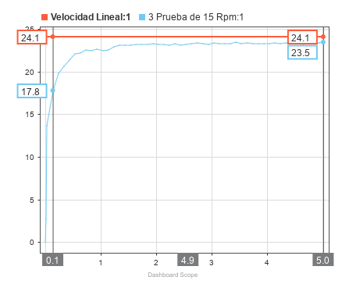
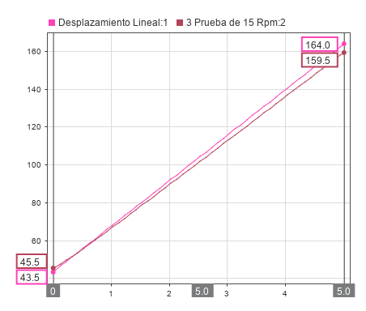
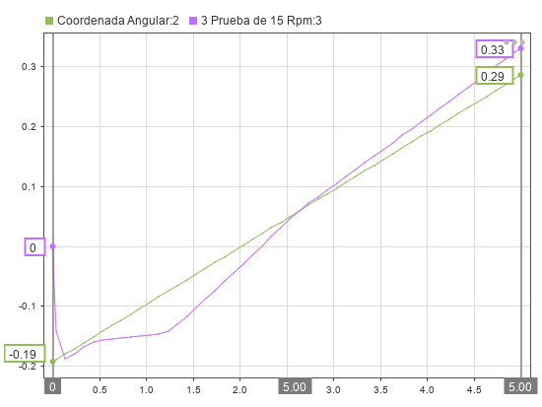
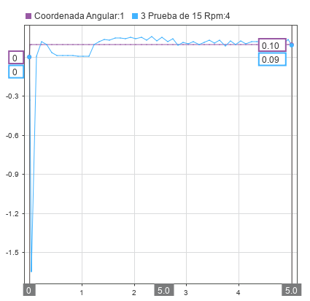
$$∆x=\left|x_{matlab}−x_{solidworks}\right|$$
$$Exactitud\%=\left(1−\frac{∆x}{x_{solidworks}}\right)∗100$$
Ecuaciones para verificar validación
Variables de Control-----Todo en base a un timestamp de 5 segundos
W1 | 5 | W2 | 5 | W3 | 5
Variable Por Evaluar | Resultados en Solidworks | Resultados en Matlab | Desvacion entre variables | Margen de Error | Exactitud
Velocidad Lineal | 16.7 | 16.8 | 0.1 | 1% | 99% | Exactitud promedio | 94%
Desplazamiento Lineal | 128.9 | 127.9 | 1 | 1% | 99% | Error Promedio | 6%
Coordenada Angular XY | -0.174 | -0.169 | 0.005 | 3% | 97%
Velocidad Angular XY | 0 | 0 | 0 | 0% | 100%
Torque 1 | 16.3 | 17.3 | 1 | 6% | 94%
Torque 1 Max | 23.7 | 23.8 | 0.1 | 0% | 100%
Torque 2 | 8.3 | 8.1 | 0.2 | 2% | 98%
Torque 2 Max | 10.8 | 11.1 | 0.3 | 3% | 97%
Torque 3 | 4.6 | 4.8 | 0.2 | 4% | 96%
Torque 3 Max | 13.9 | 8.9 | 5 | 36% | 64%
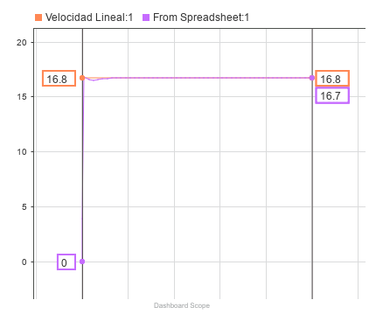
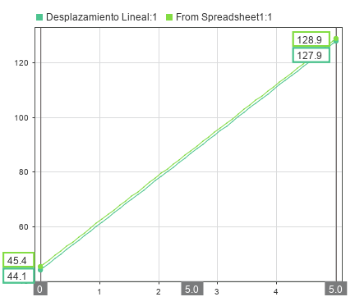
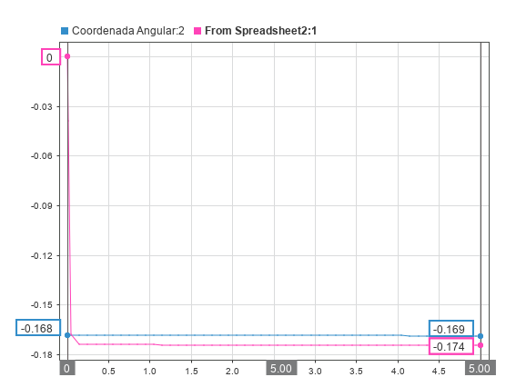
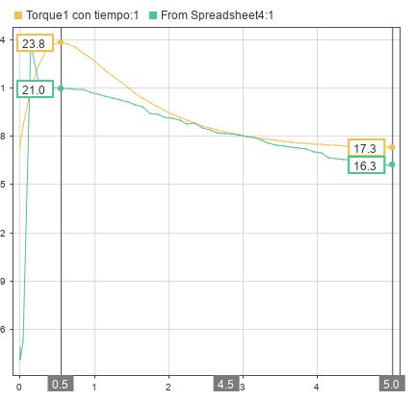
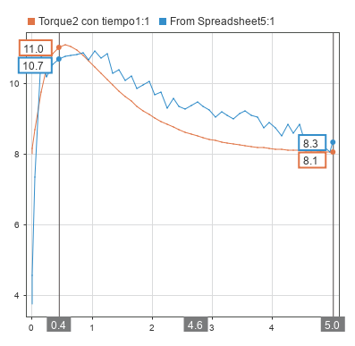
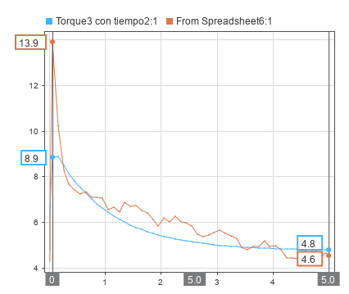

Variables de Control-----Todo en base a un timestamp de 5 segundos
W1 | 10 | W2 | 10 | W3 | 10
Variable Por Evaluar | Resultados en Solidworks | Resultados en Matlab | Desvacion entre variables | Margen de Error | Exactitud
Velocidad Lineal | 33.5 | 33.5 | 0 | 0% | 100% | Exactitud promedio | 92%
Desplazamiento Lineal | 212.4 | 209.8 | 2.6 | 1% | 99% | Error Promedio | 8%
Coordenada Angular XY | -0.194 | -0.223 | 0.029 | 15% | 85%
Velocidad Angular XY | -1.81E-05 | -1.61E-05 | 0.000002 | 11% | 89%
Torque 1 | 15.5 | 14 | 1.5 | 10% | 90%
Torque 1 Max | 24.8 | 19.2 | 5.6 | 23% | 77%
Torque 2 | 9.1 | 9.3 | 0.2 | 2% | 98%
Torque 2 Max | 12.2 | 12.6 | 0.4 | 3% | 97%
Torque 3 | 5.8 | 5.7 | 0.1 | 2% | 98%
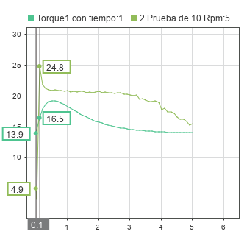
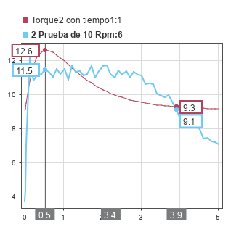
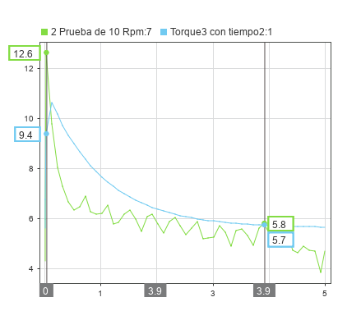
Torque 3 Max | 12.6 | 10.6 | 2 | 16% | 84%
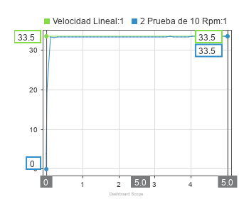
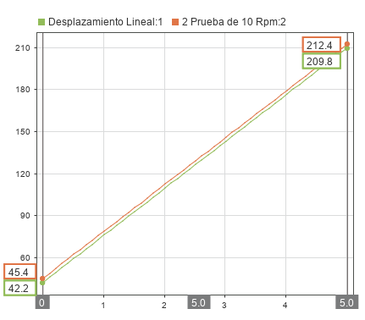
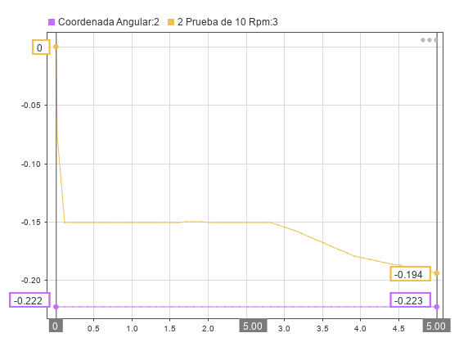
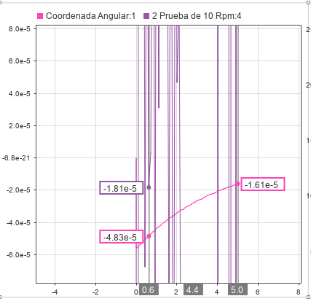

Variables de Control-----Todo en base a un timestamp de 5 segundos
W1 | 15 | W2 | 15 | W3 | 15
Variable Por Evaluar | Resultados en Solidworks | Resultados en Matlab | Desvacion entre variables | Margen de Error | Exactitud
Velocidad Lineal | 50.3 | 50.3 | 0 | 0% | 100% | Exactitud promedio | 89%
Desplazamiento Lineal | 295.5 | 291 | 4.5 | 2% | 98% | Error Promedio | 11%
Coordenada Angular XY | -0.245 | -0.277 | 0.032 | 13% | 87%
Velocidad Angular XY | 0.01 | 0.01 | 0 | 0% | 100%
Torque 1 | 12.5 | 10.8 | 1.7 | 14% | 86%
Torque 1 Max | 25.3 | 14.8 | 10.5 | 42% | 58%
Torque 2 | 10.8 | 11.4 | 0.6 | 6% | 94%
Torque 2 Max | 13.5 | 14.2 | 0.7 | 5% | 95%
Torque 3 | 5.7 | 7 | 1.3 | 23% | 77%
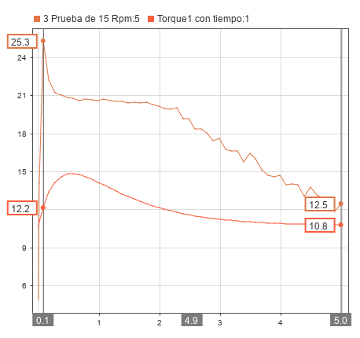
Torque 3 Max | 13.2 | 12.5 | 0.7 | 5% | 95%
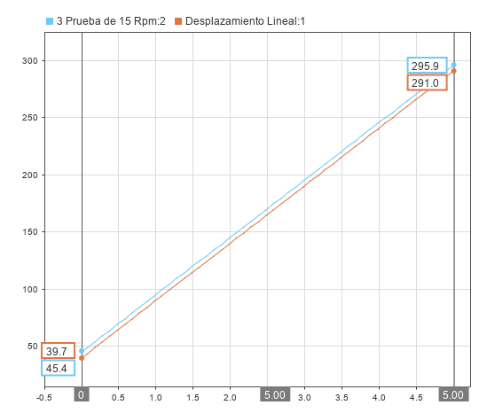
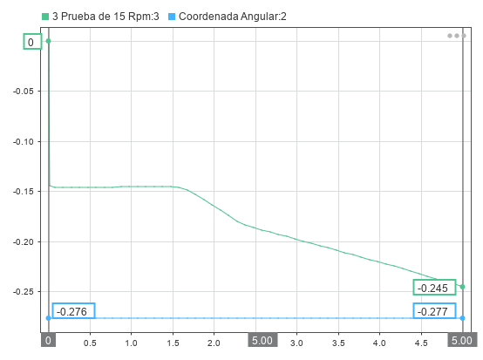
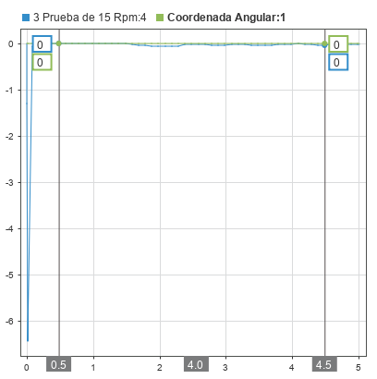
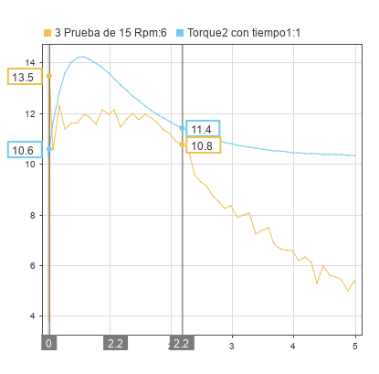
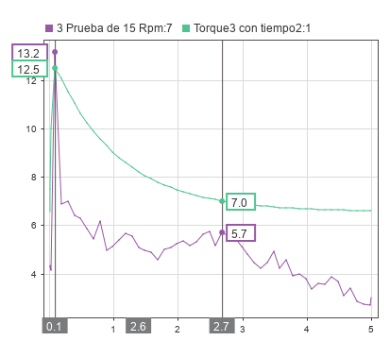
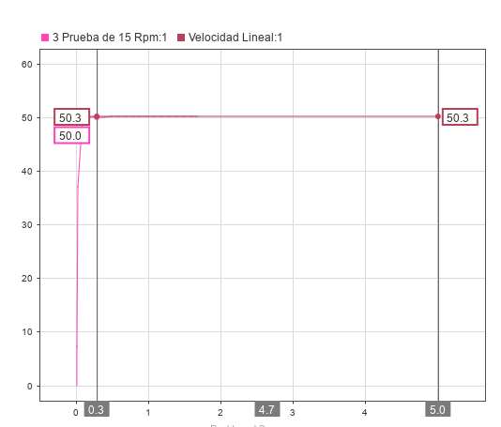

Variables de Control-----Todo en base a un timestamp de 5 segundos
W1 | 20 | W2 | 20 | W3 | 20
Variable Por Evaluar | Resultados en Solidworks | Resultados en Matlab | Desvacion entre variables | Margen de Error | Exactitud
Velocidad Lineal | 67 | 67 | 0 | 0% | 100% | Exactitud promedio | 86%
Desplazamiento Lineal | 379.4 | 371.7 | 7.7 | 2% | 98% | Error Promedio | 14%
Coordenada Angular XY | -0.314 | -0.33 | 0.016 | 5% | 95%
Velocidad Angular XY | 0.01 | 0.01 | 0 | 0% | 100%
Torque 1 | 9.7 | 7.7 | 2 | 21% | 79%
Torque 1 Max | 22.7 | 10.6 | 12.1 | 53% | 47%
Torque 2 | 12.1 | 11.6 | 0.5 | 4% | 96%
Torque 2 Max | 20.9 | 16 | 4.9 | 23% | 77%
Torque 3 | 6.1 | 7.6 | 1.5 | 25% | 75%
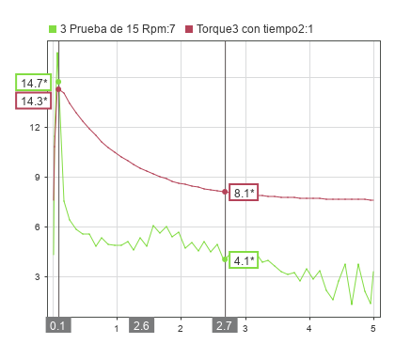
Torque 3 Max | 14.7 | 14.3 | 0.4 | 3% | 97%
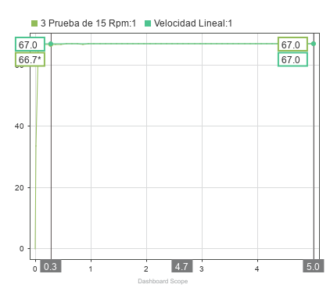
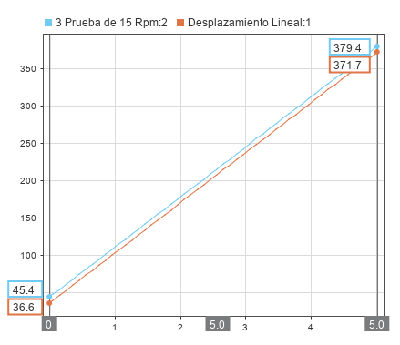
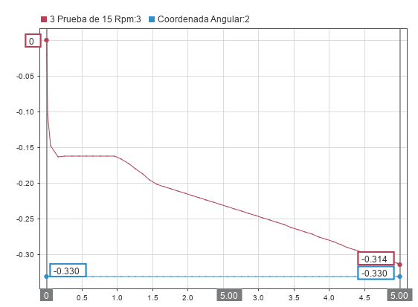
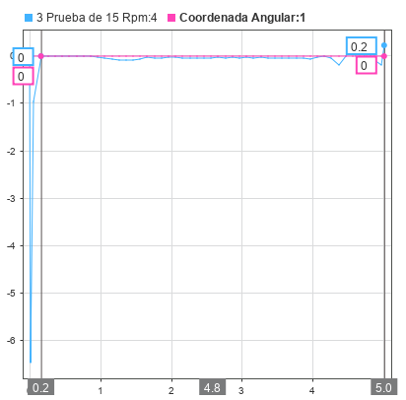
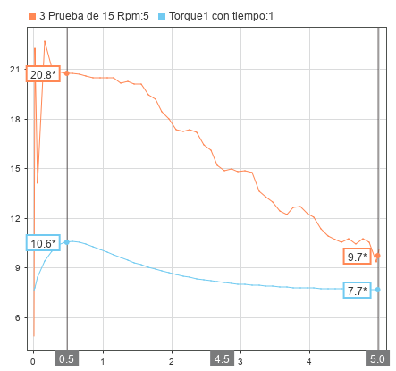
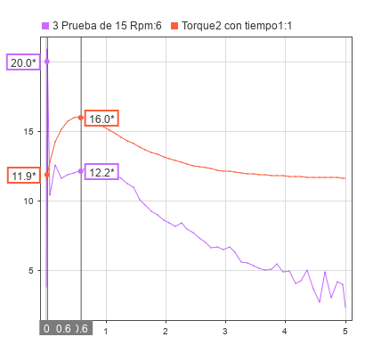

Variables de Control-----Todo en base a un timestamp de 5 segundos
W1 | 25 | W2 | 25 | W3 | 25
Variable Por Evaluar | Resultados en Solidworks | Resultados en Matlab | Desvacion entre variables | Margen de Error | Exactitud
Velocidad Lineal | 83.7 | 83.8 | 0.1 | 0.12% | 99.88% | Exactitud promedio | 79%
Desplazamiento Lineal | 462.7 | 451.7 | 11 | 2.38% | 97.62% | Error Promedio | 21%
Coordenada Angular XY | -0.366 | -0.384 | 0.018 | 4.92% | 95.08%
Velocidad Angular XY | 0.01 | 0.01 | 0 | 0.00% | 100.00%
Torque 1 | 9.7 | 4.7 | 5 | 51.55% | 48.45%
Torque 1 Max | 23.1 | 6.4 | 16.7 | 72.29% | 27.71%
Torque 2 | 12.4 | 13 | 0.6 | 4.84% | 95.16%
Torque 2 Max | 23.4 | 17.9 | 5.5 | 23.50% | 76.50%
Torque 3 | 6.2 | 8.8 | 2.6 | 41.94% | 58.06%
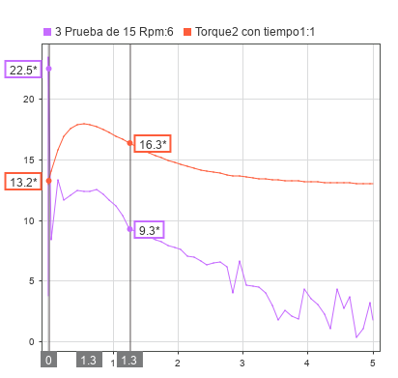
Torque 3 Max | 17.5 | 16.2 | 1.3 | 7.43% | 92.57%
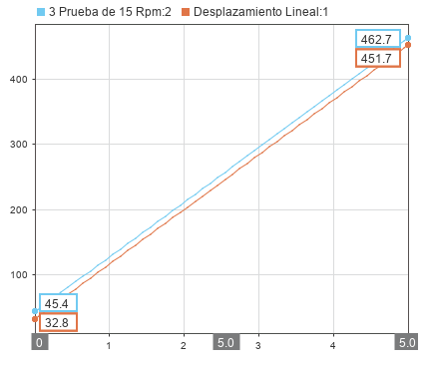
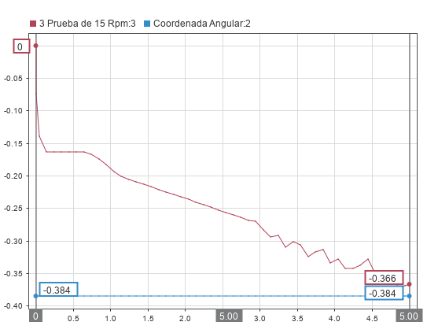
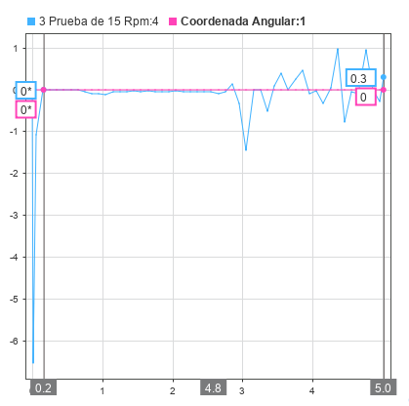
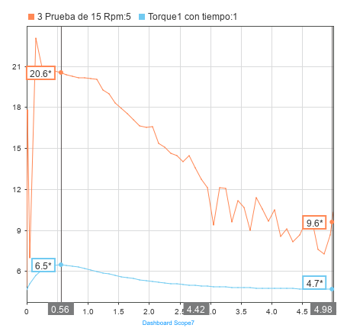
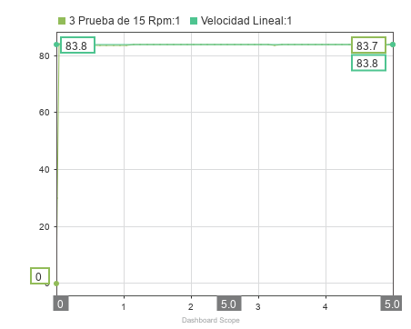

Variables de Control-----Todo en base a un timestamp de 5 segundos
W1 | 3 | W2 | 5 | W3 | 7
Variable Por Evaluar | Resultados en Solidworks | Resultados en Matlab | Desvacion entre variables | Margen de Error | Exactitud
Velocidad Lineal | 23.5 | 24.1 | 0.6 | 2.55% | 97.45% | Exactitud promedio | 81%
Desplazamiento Lineal | 159.5 | 164 | 4.5 | 2.82% | 97.18% | Error Promedio | 19%
Coordenada Angular XY | 0.33 | 0.29 | 0.04 | 12.12% | 87.88%
Velocidad Angular XY | 0.09 | 0.10 | 0.01 | 11.11% | 88.89%
Torque 1 | 7 | 7.3 | 0.3 | 4.29% | 95.71%
Torque 1 Max | 17.1 | 10 | 7.1 | 41.52% | 58.48%
Torque 2 | 29.8 | 22.2 | 7.6 | 25.50% | 74.50%
Torque 2 Max | 31.1 | 30.3 | 0.8 | 2.57% | 97.43%
Torque 3 | 40.4 | 40.7 | 0.3 | 0.74% | 99.26%
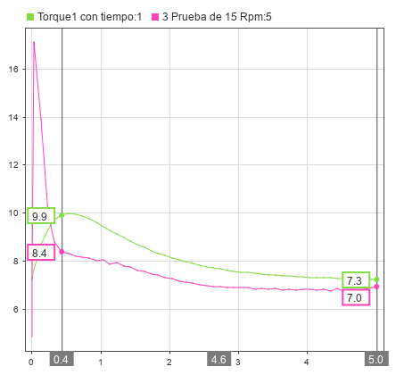
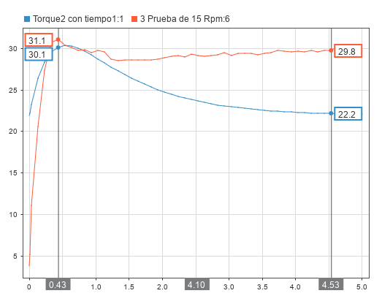
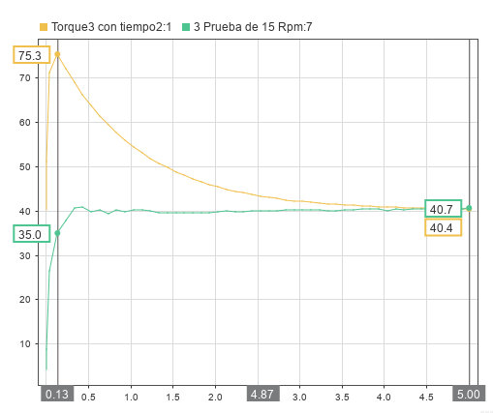
Torque 3 Max | 40.4 | 75.3 | 34.9 | 86.39% | 13.61%

Exactitud de Modelos
VARIABLES DE CONTROL |  | MODELO CINEMÁTICO |  |  |  | MODELO DINÁMICO
Numero | Prueba(w1-w2-w3) | Velocidad Lineal | Desplazamiento Lineal | Coordenada Angular XY | Velocidad Angular | Torque 1 | Torque 1 Max | Torque 2 | Torque2Max | Torque 3 | Torque 3 Max
1 | 5,5,5 | 99.40% | 99.22% | 97.13% | 100.00% | 93.87% | 99.58% | 97.59% | 97.22% | 95.65% | 64.03%
2 | 10,10,10 | 100.00% | 98.78% | 85.05% | 88.95% | 90.32% | 77.42% | 97.80% | 96.72% | 98.28% | 84.13%
3 | 15,15,15 | 100.00% | 98.48% | 86.94% | 100.00% | 86.40% | 58.50% | 94.44% | 94.81% | 77.19% | 94.70%
4 | 20,20,20 | 100.00% | 97.97% | 94.90% | 100.00% | 79.38% | 46.70% | 95.87% | 76.56% | 75.41% | 97.28%
5 | 25,25,25 | 99.88% | 97.62% | 95.08% | 100.00% | 48.45% | 27.71% | 95.16% | 76.50% | 58.06% | 92.57%
6 | 3,5,7 | 97.45% | 97.18% | 87.88% | 88.89% | 95.71% | 58.48% | 74.50% | 97.43% | 99.26% | 13.61%
Promedio por variable |  | 99.45% | 98.21% | 91.16% | 96.31% | 82.36% | 61.40% | 92.56% | 89.87% | 83.98% | 74.39%

Comparison of Mathematical Model Accuracy
Exactitud
Modelo Cinematico |  | 96.28%
Modelo Dinámico |  | 80.76%

 |  | Exactitud por muestra
 |  | Muestra | Modelo Cinemático | Modelo Dinámico
 |  | 5,5,5 | 98.94% | 91.32%
 |  | 10,10,10 | 93.19% | 90.78%
 |  | 15,15,15 | 96.35% | 84.34%
 |  | 20,20,20 | 98.22% | 78.53%
 |  | 25,25,25 | 98.15% | 66.41%
 |  | 3,5,7 | 92.85% | 73.16%

